MENU
 | ASEGURAMIENTO SANITARIO |  | REGISTROS SANITARIOS Y TRAMITES ASOCIADOS
 | FORMATO ÚNICO DE ALIMENTOS REGISTRO SANITARIO o PERMISO SANITARIO o NOTIFICACIÓN SANITARIA Y TRAMITES ASOCIADOS (Resolución 2674 de 2013, Resolución 3168 de 2015)

 | Código: ASS-RSA-FM099 | Versión: 13 |  | Fecha de Emisión: 2025-03-27
AUTORIZACIONES
MODIFICACIONES AUTOMATICAS
PROTECCION DE DATOS
INSTRUCTIVO
INFORMACION BASICA
SOLICITUD REGISTRO, PERMISO, NOTIFICACION
FICHA TECNICA
CERTIFICACIONES
DESGLOSE
PERDIDA DE FUERZA

Nota:

PROTECCION_DATOS
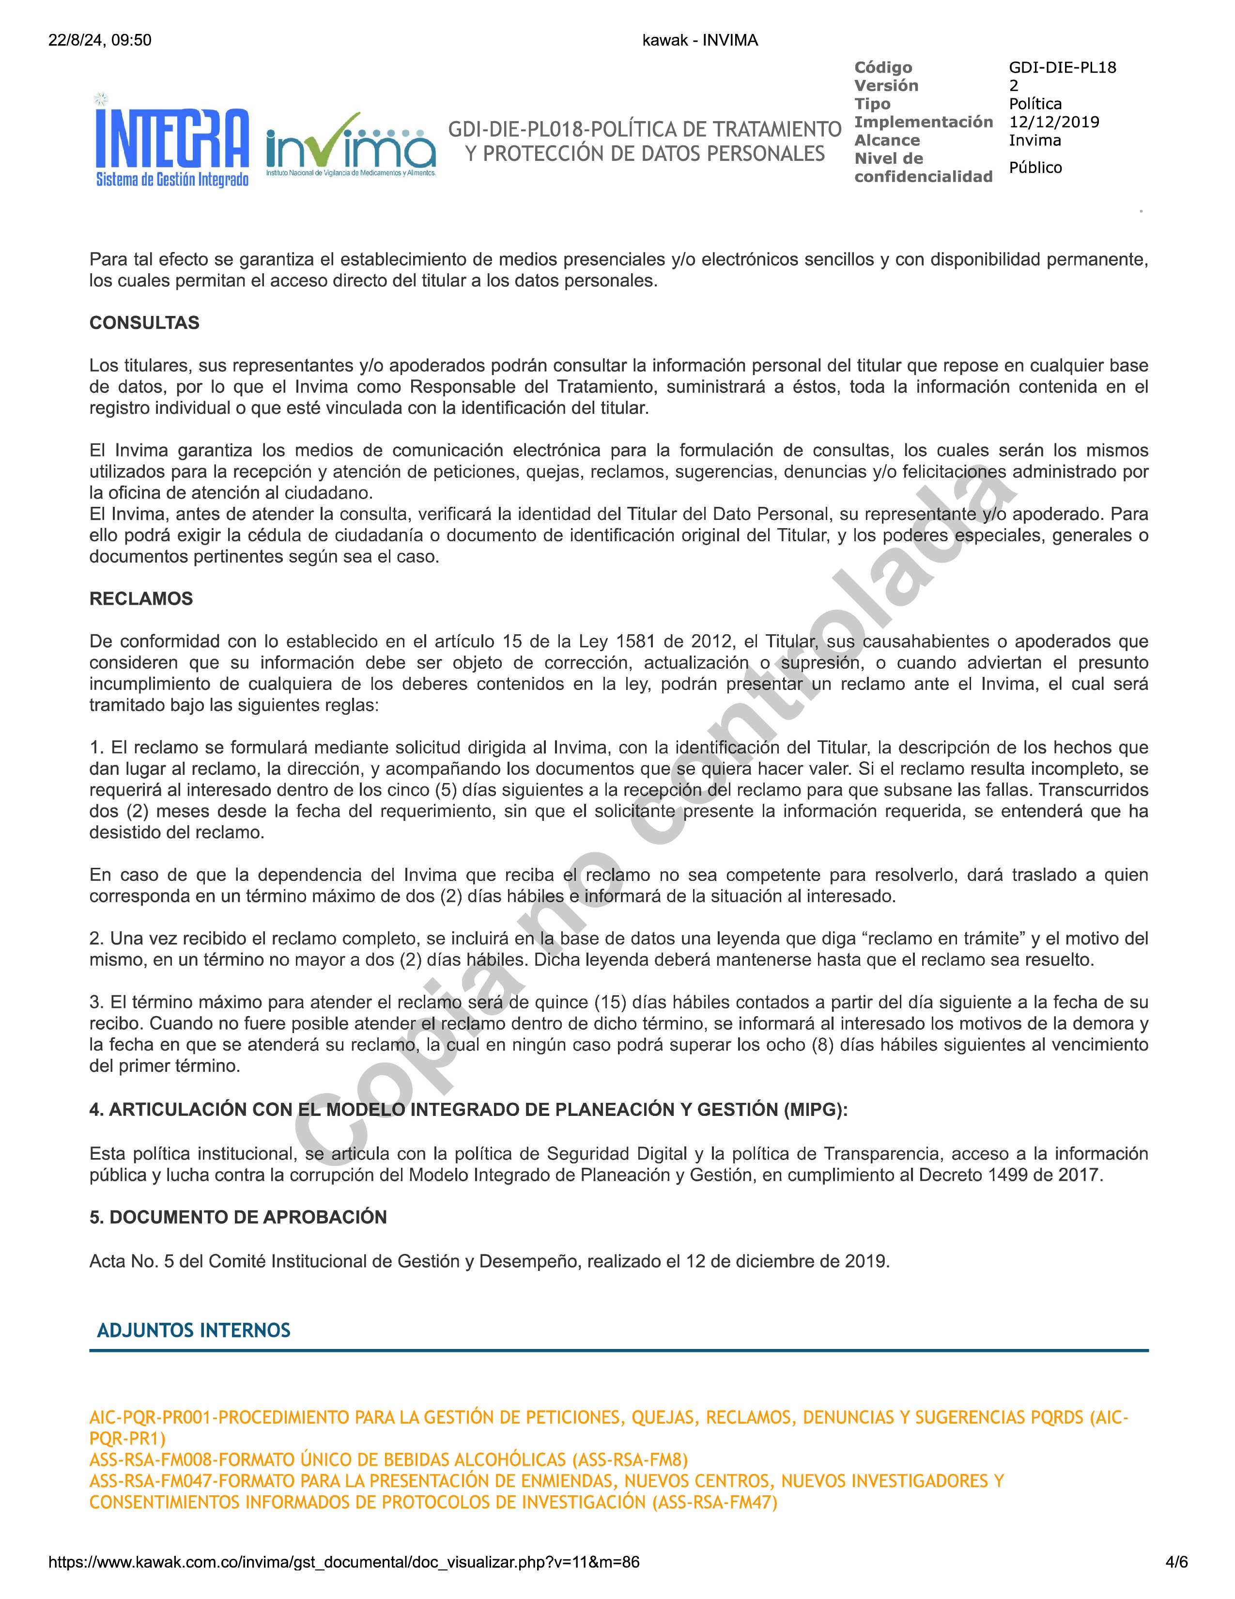
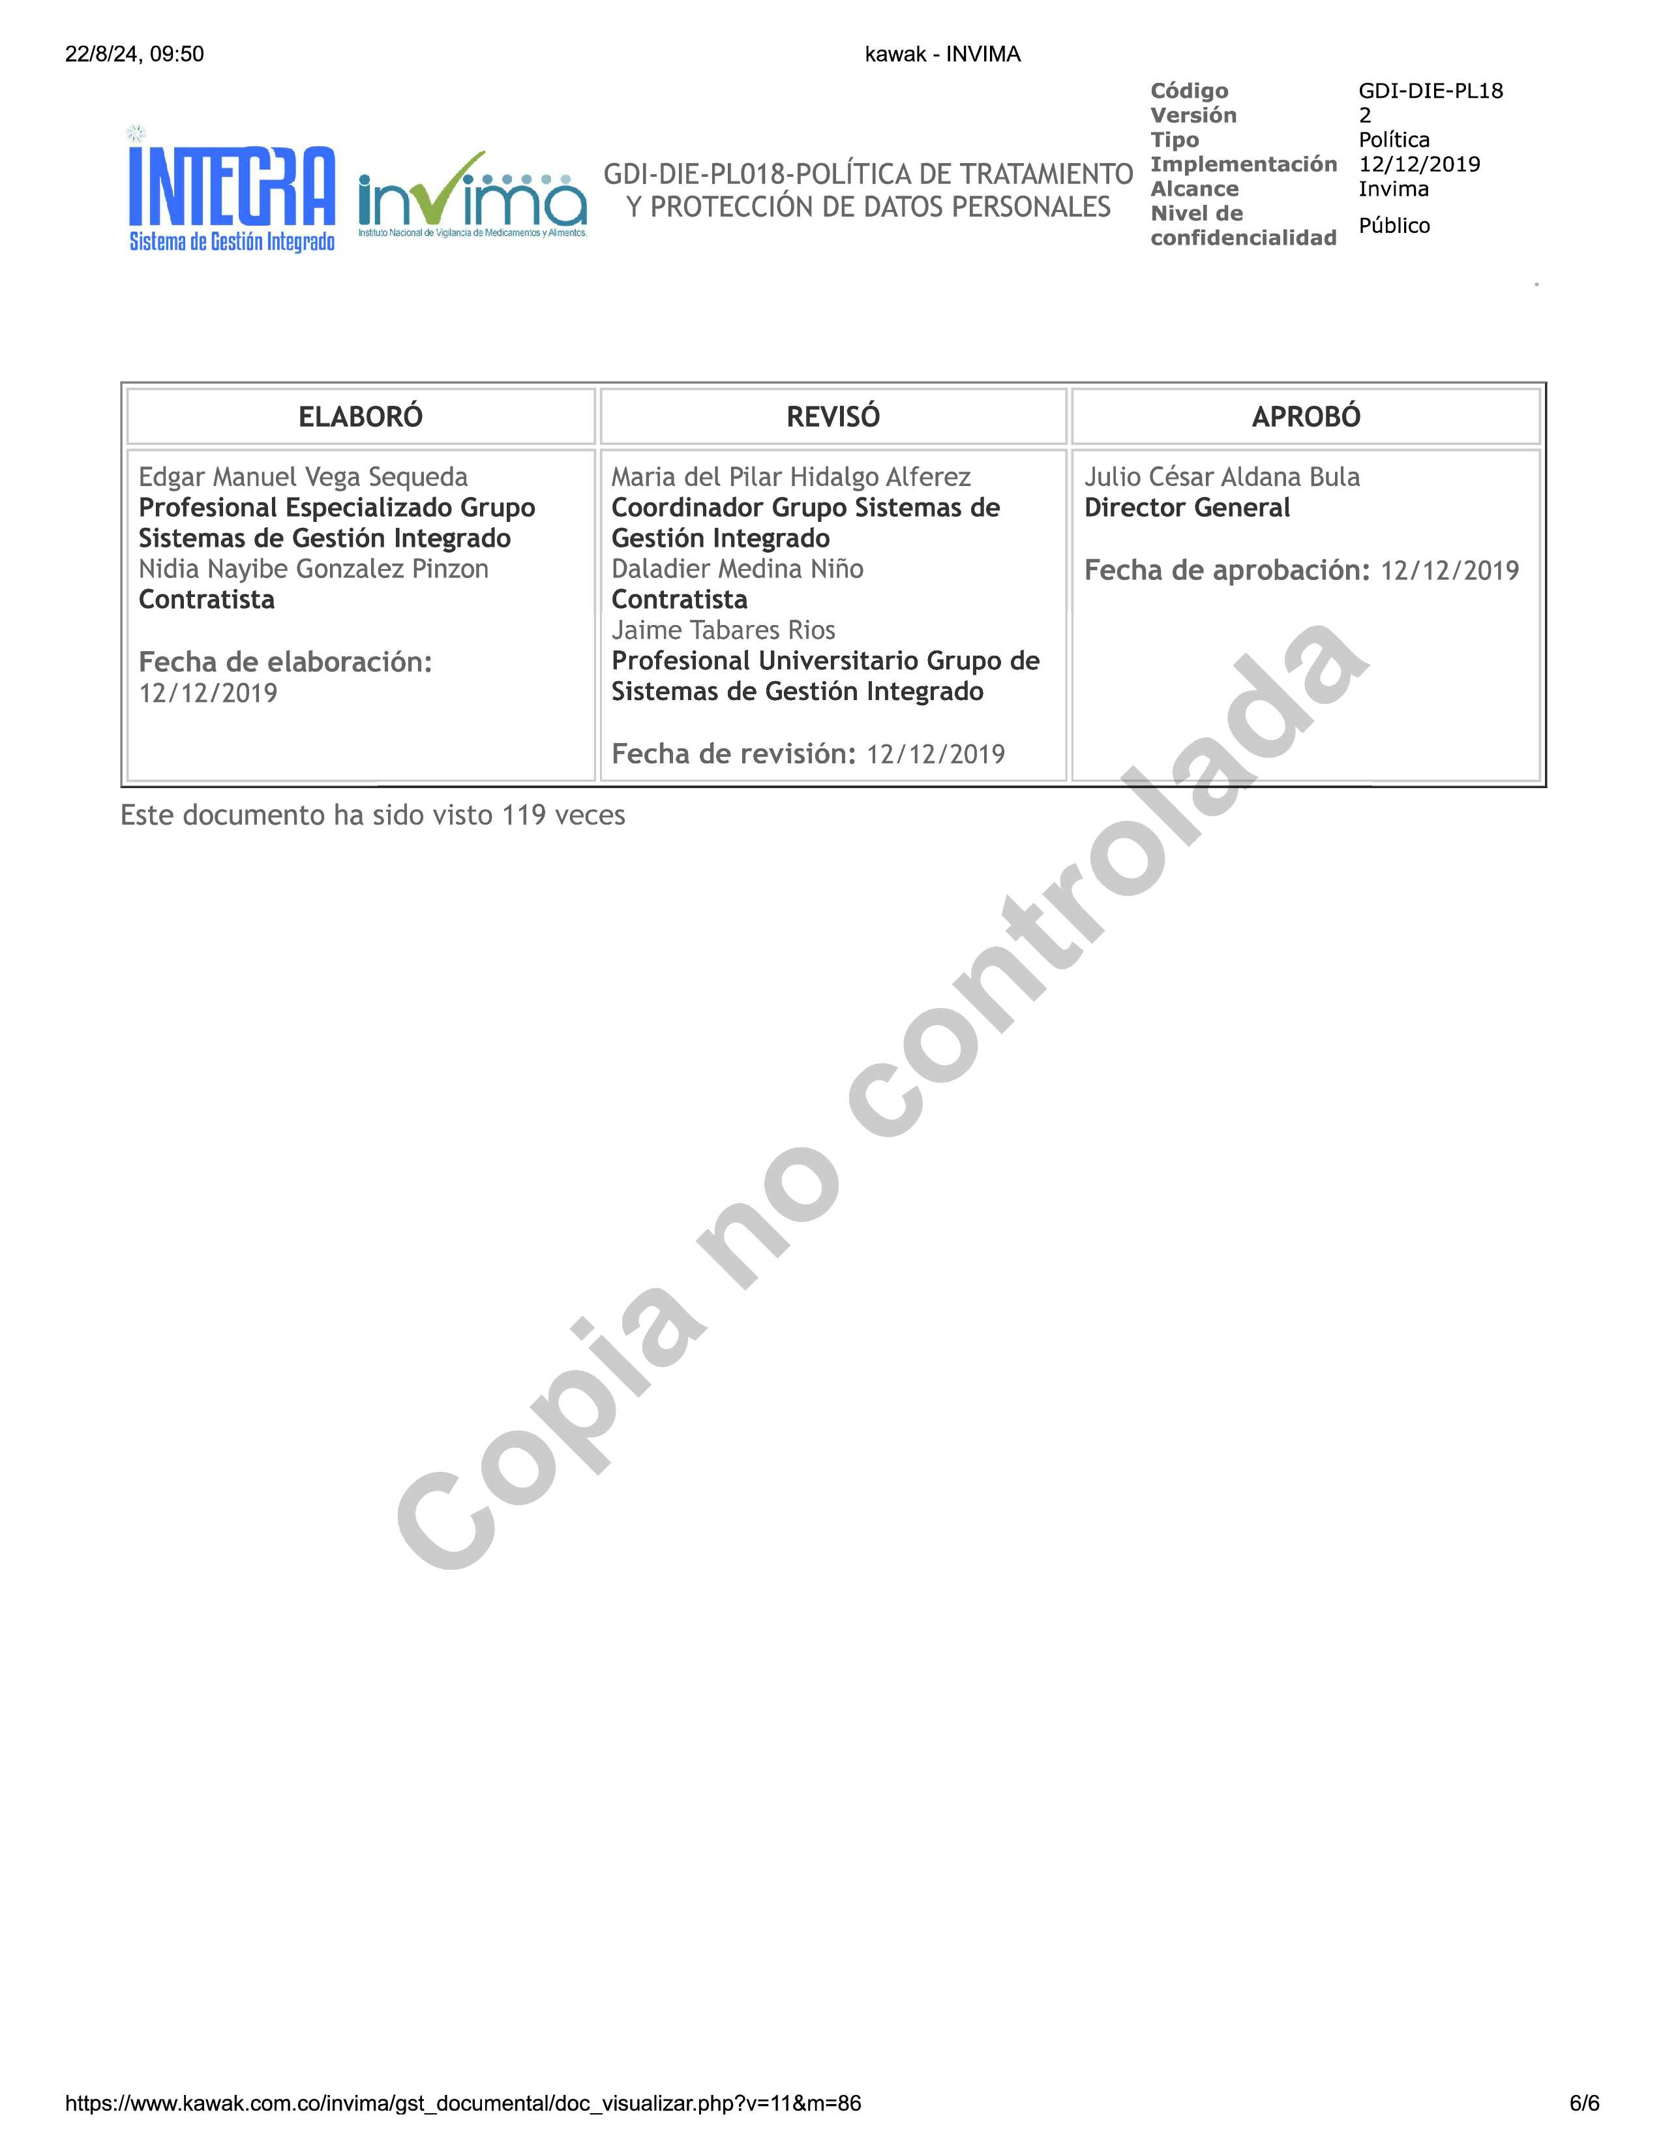
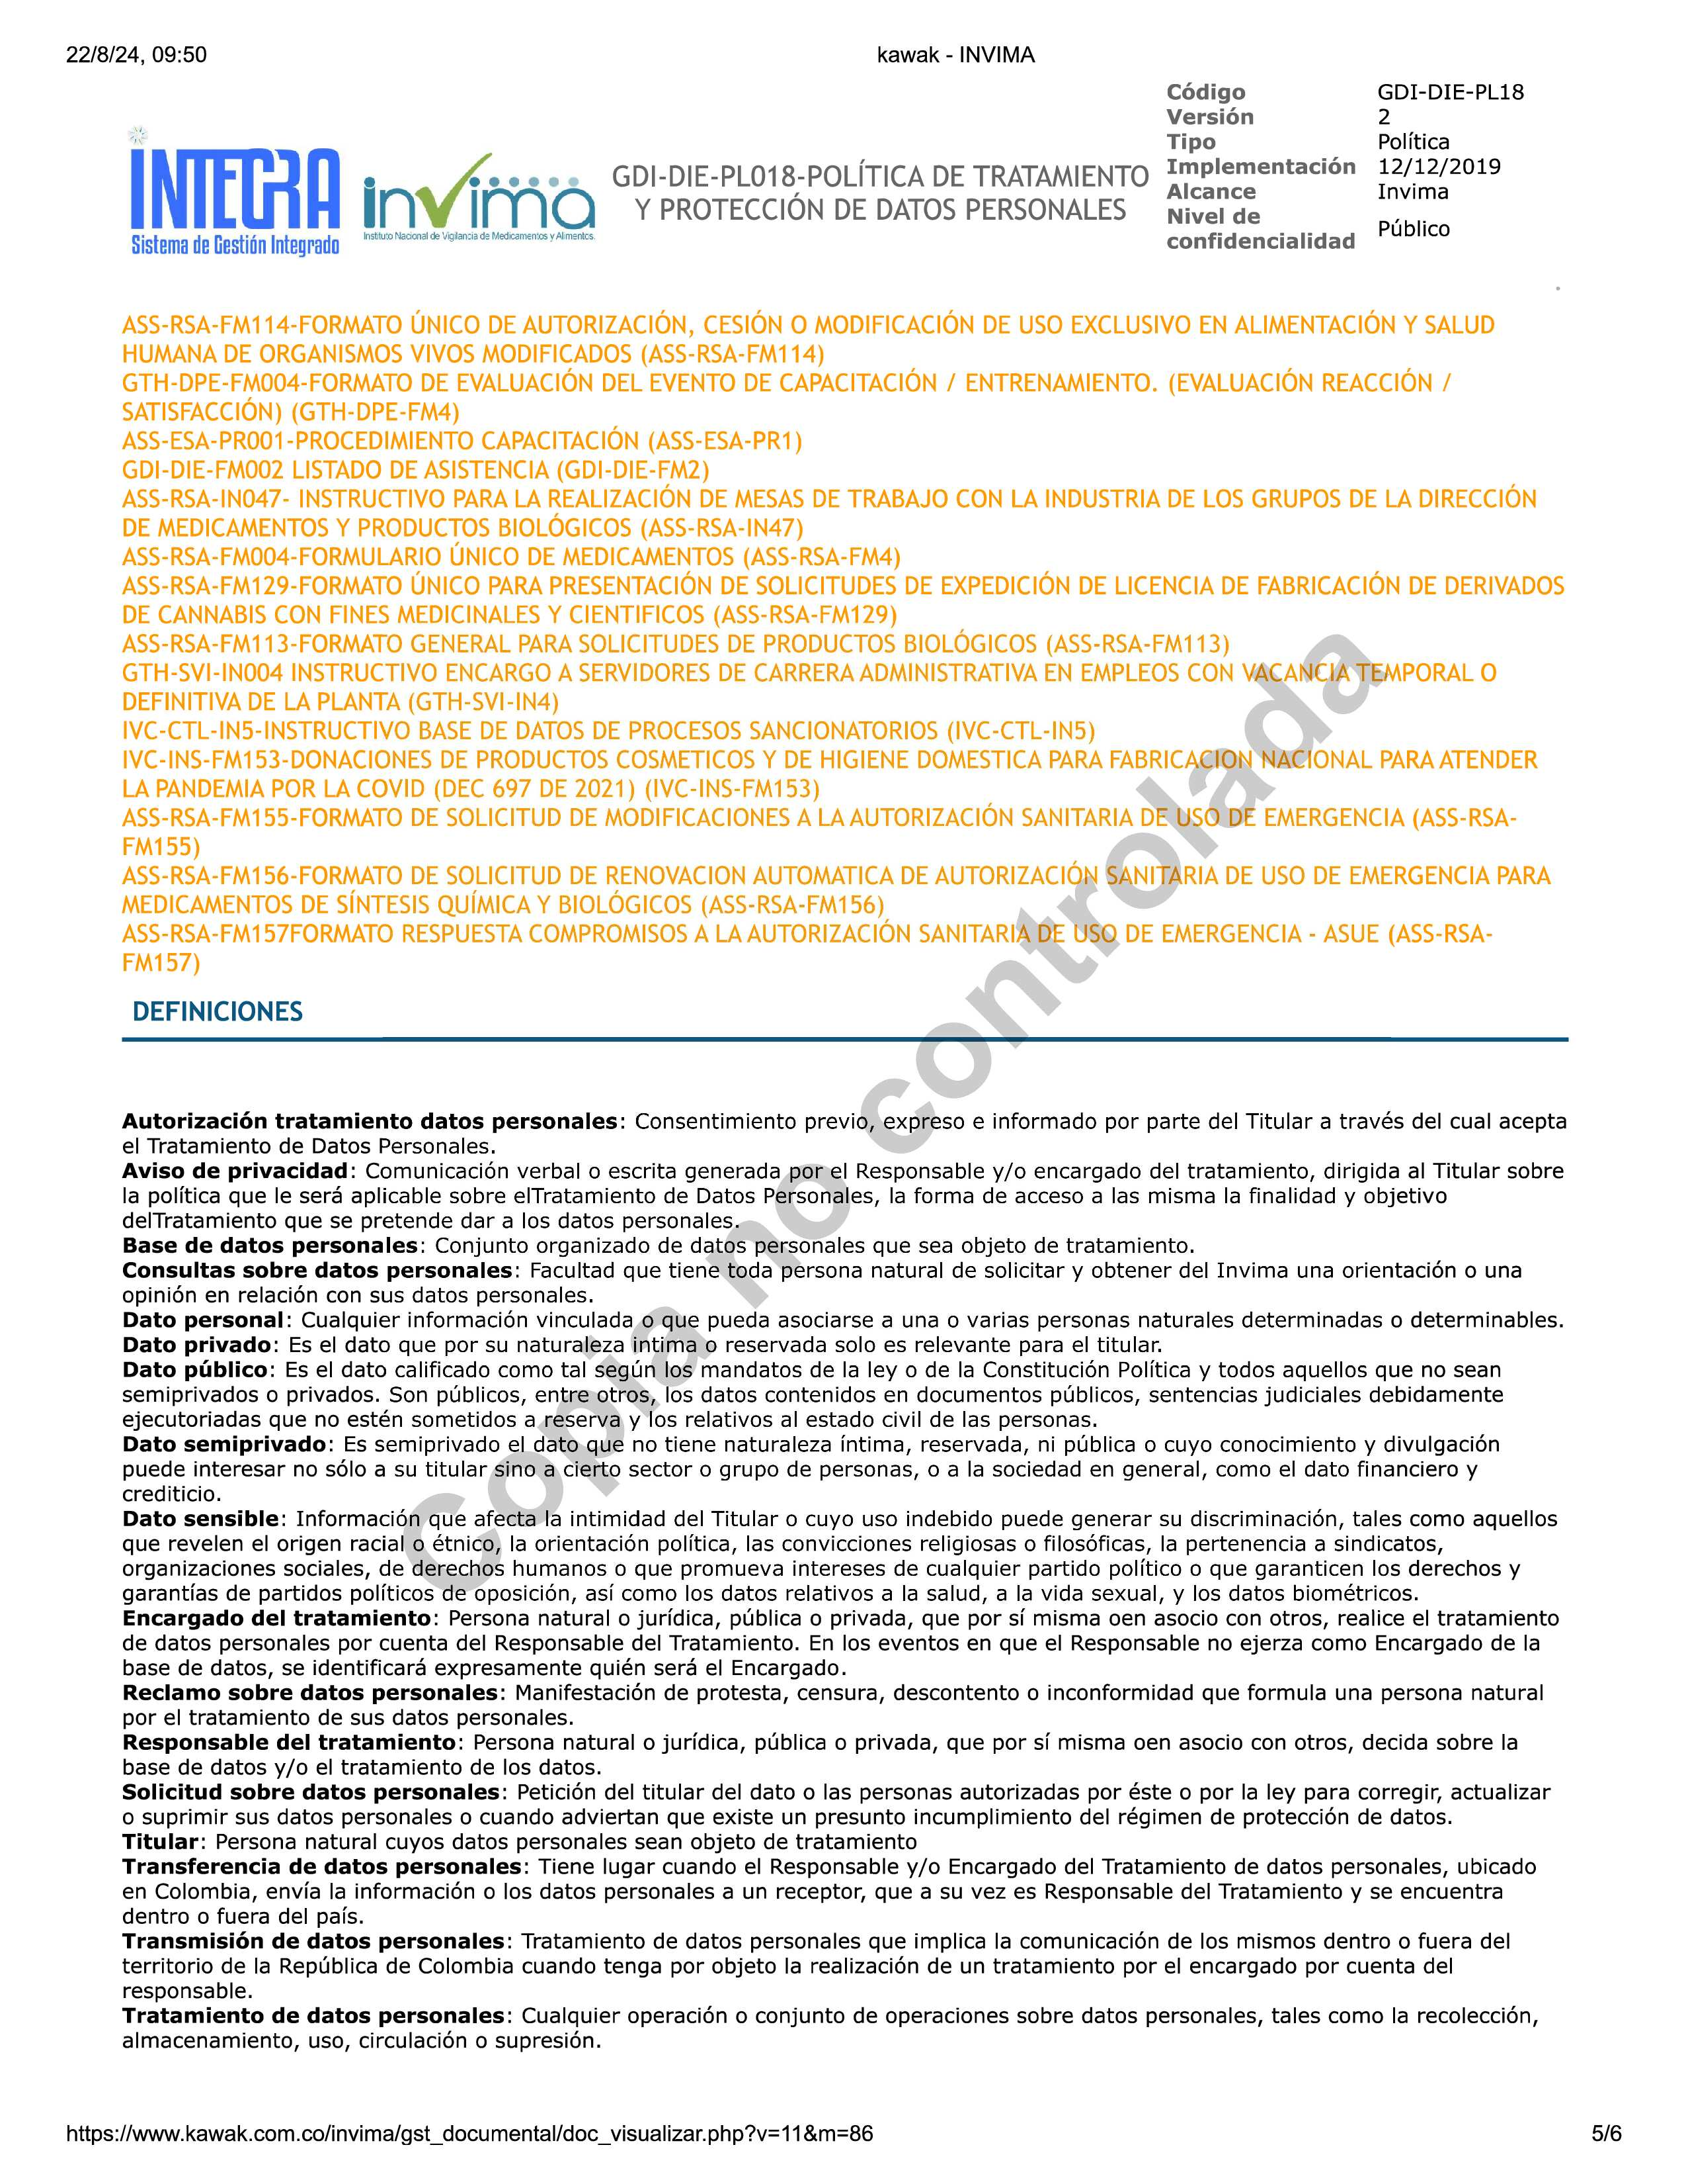
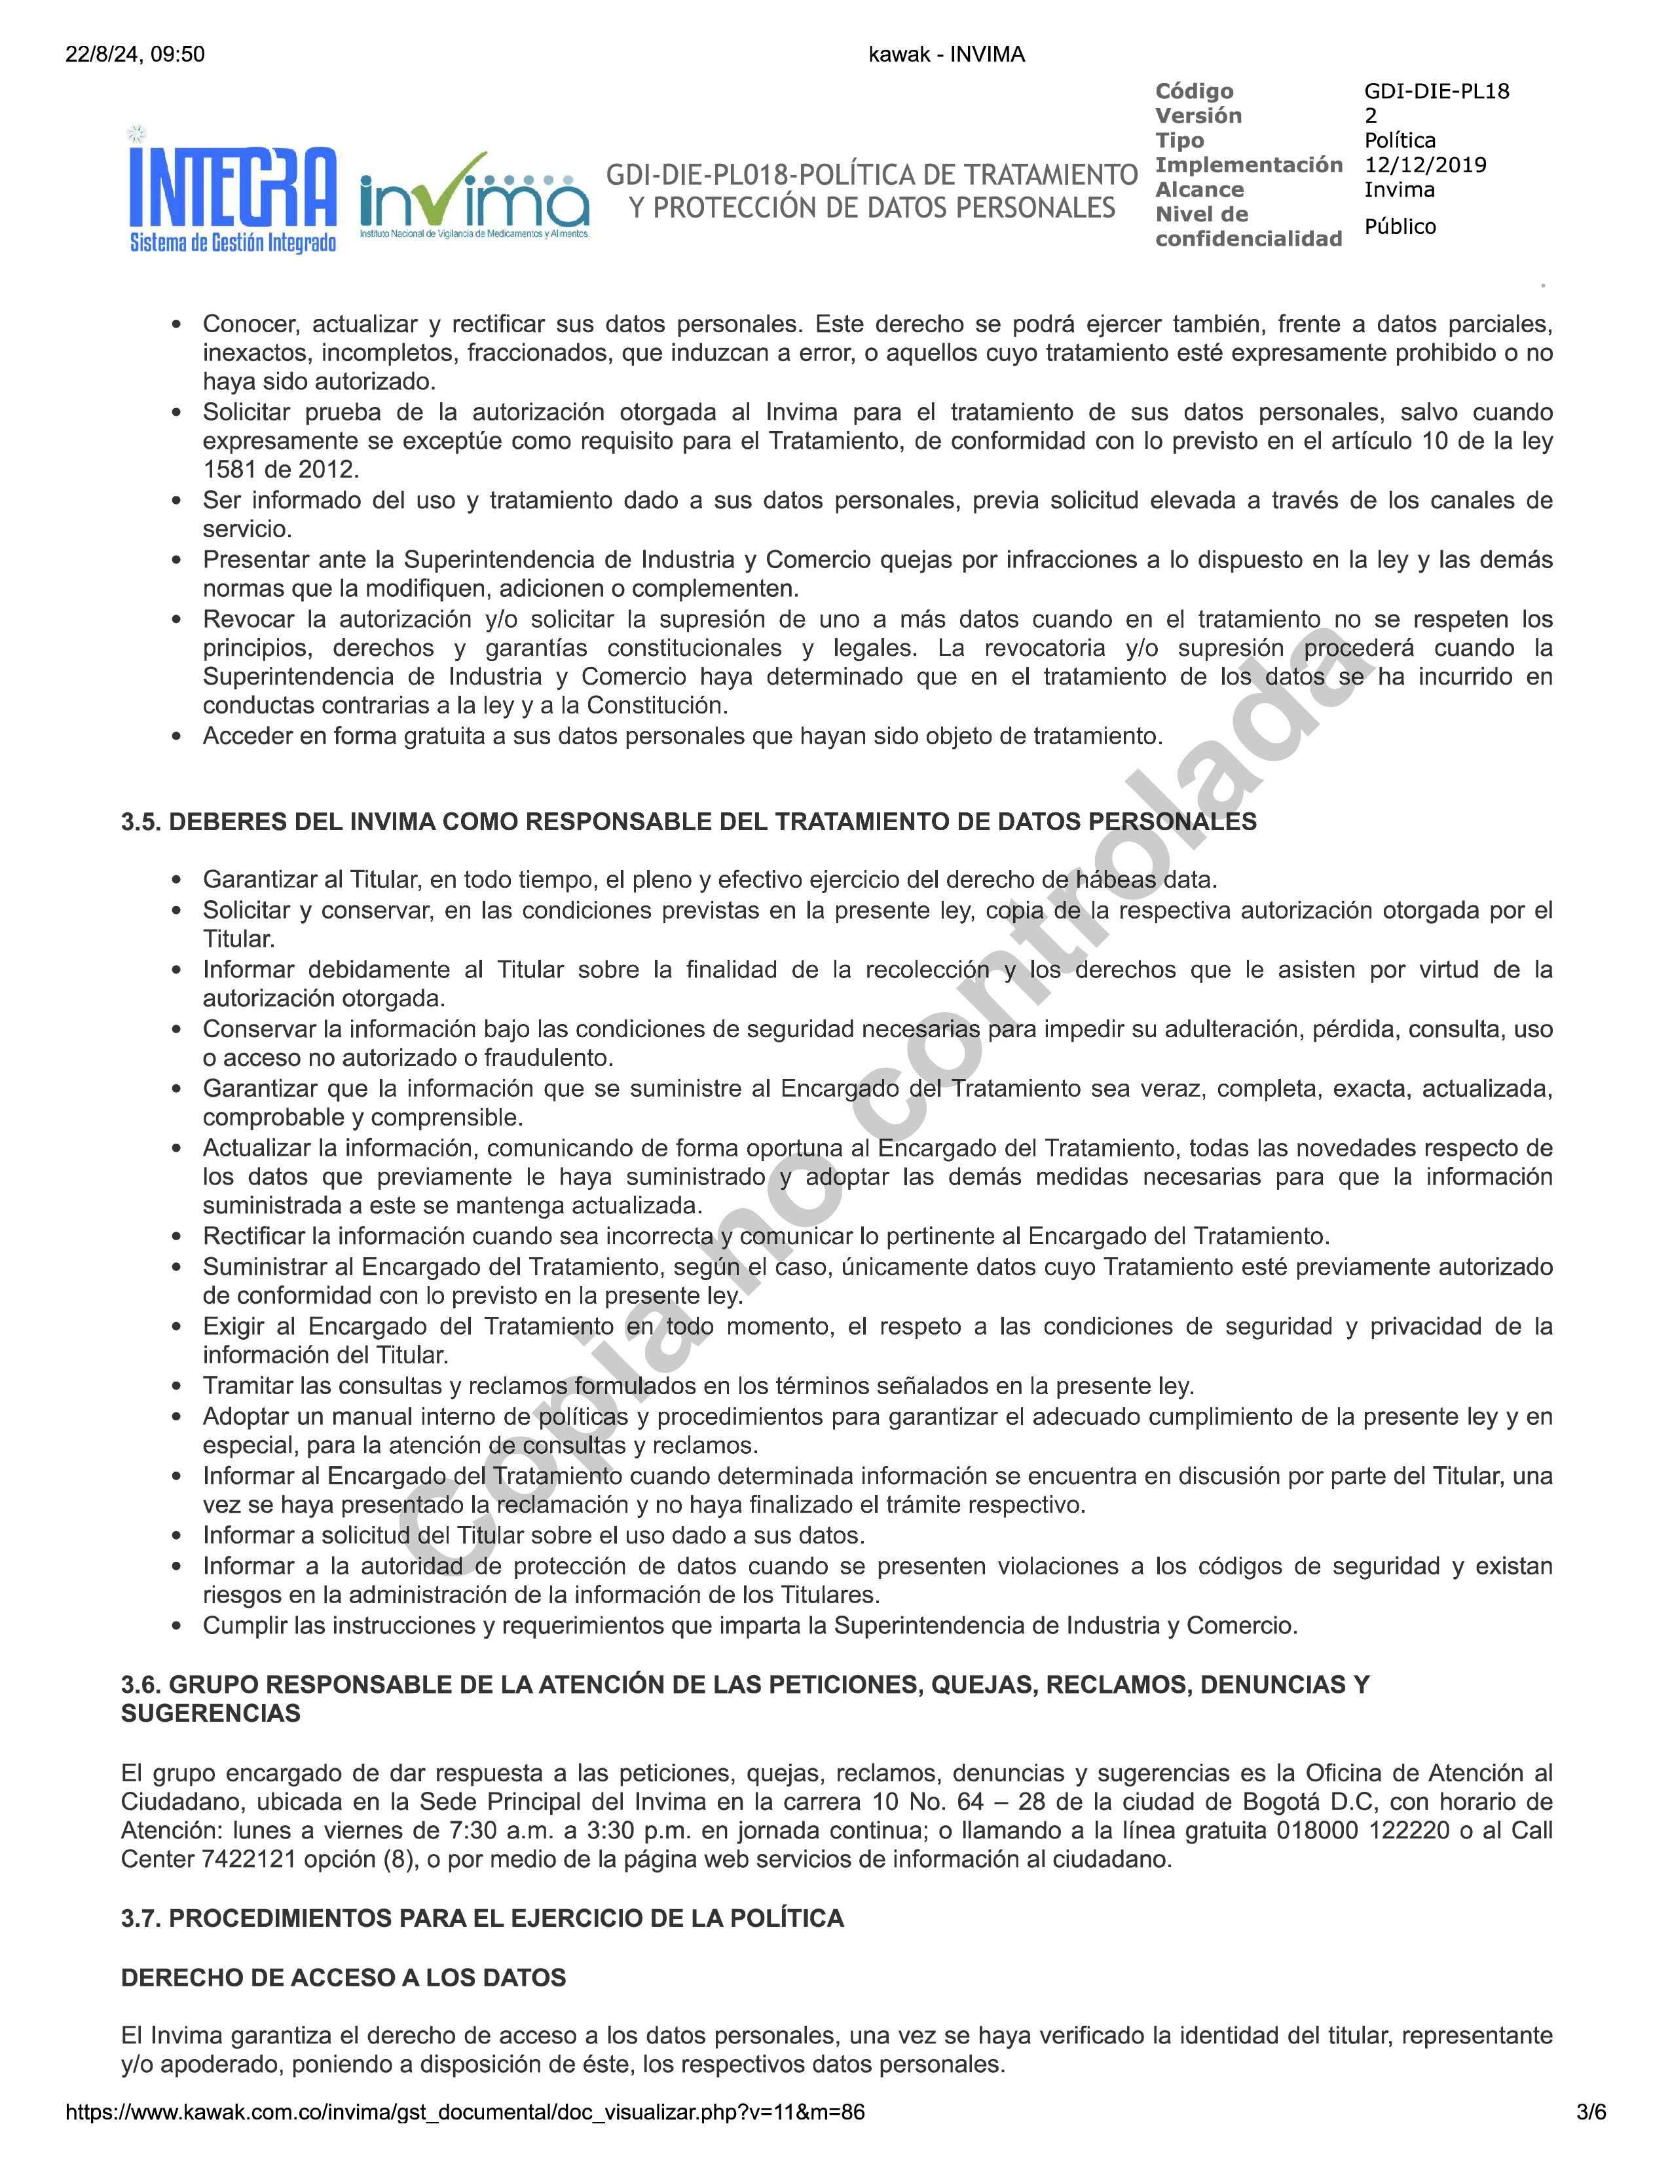
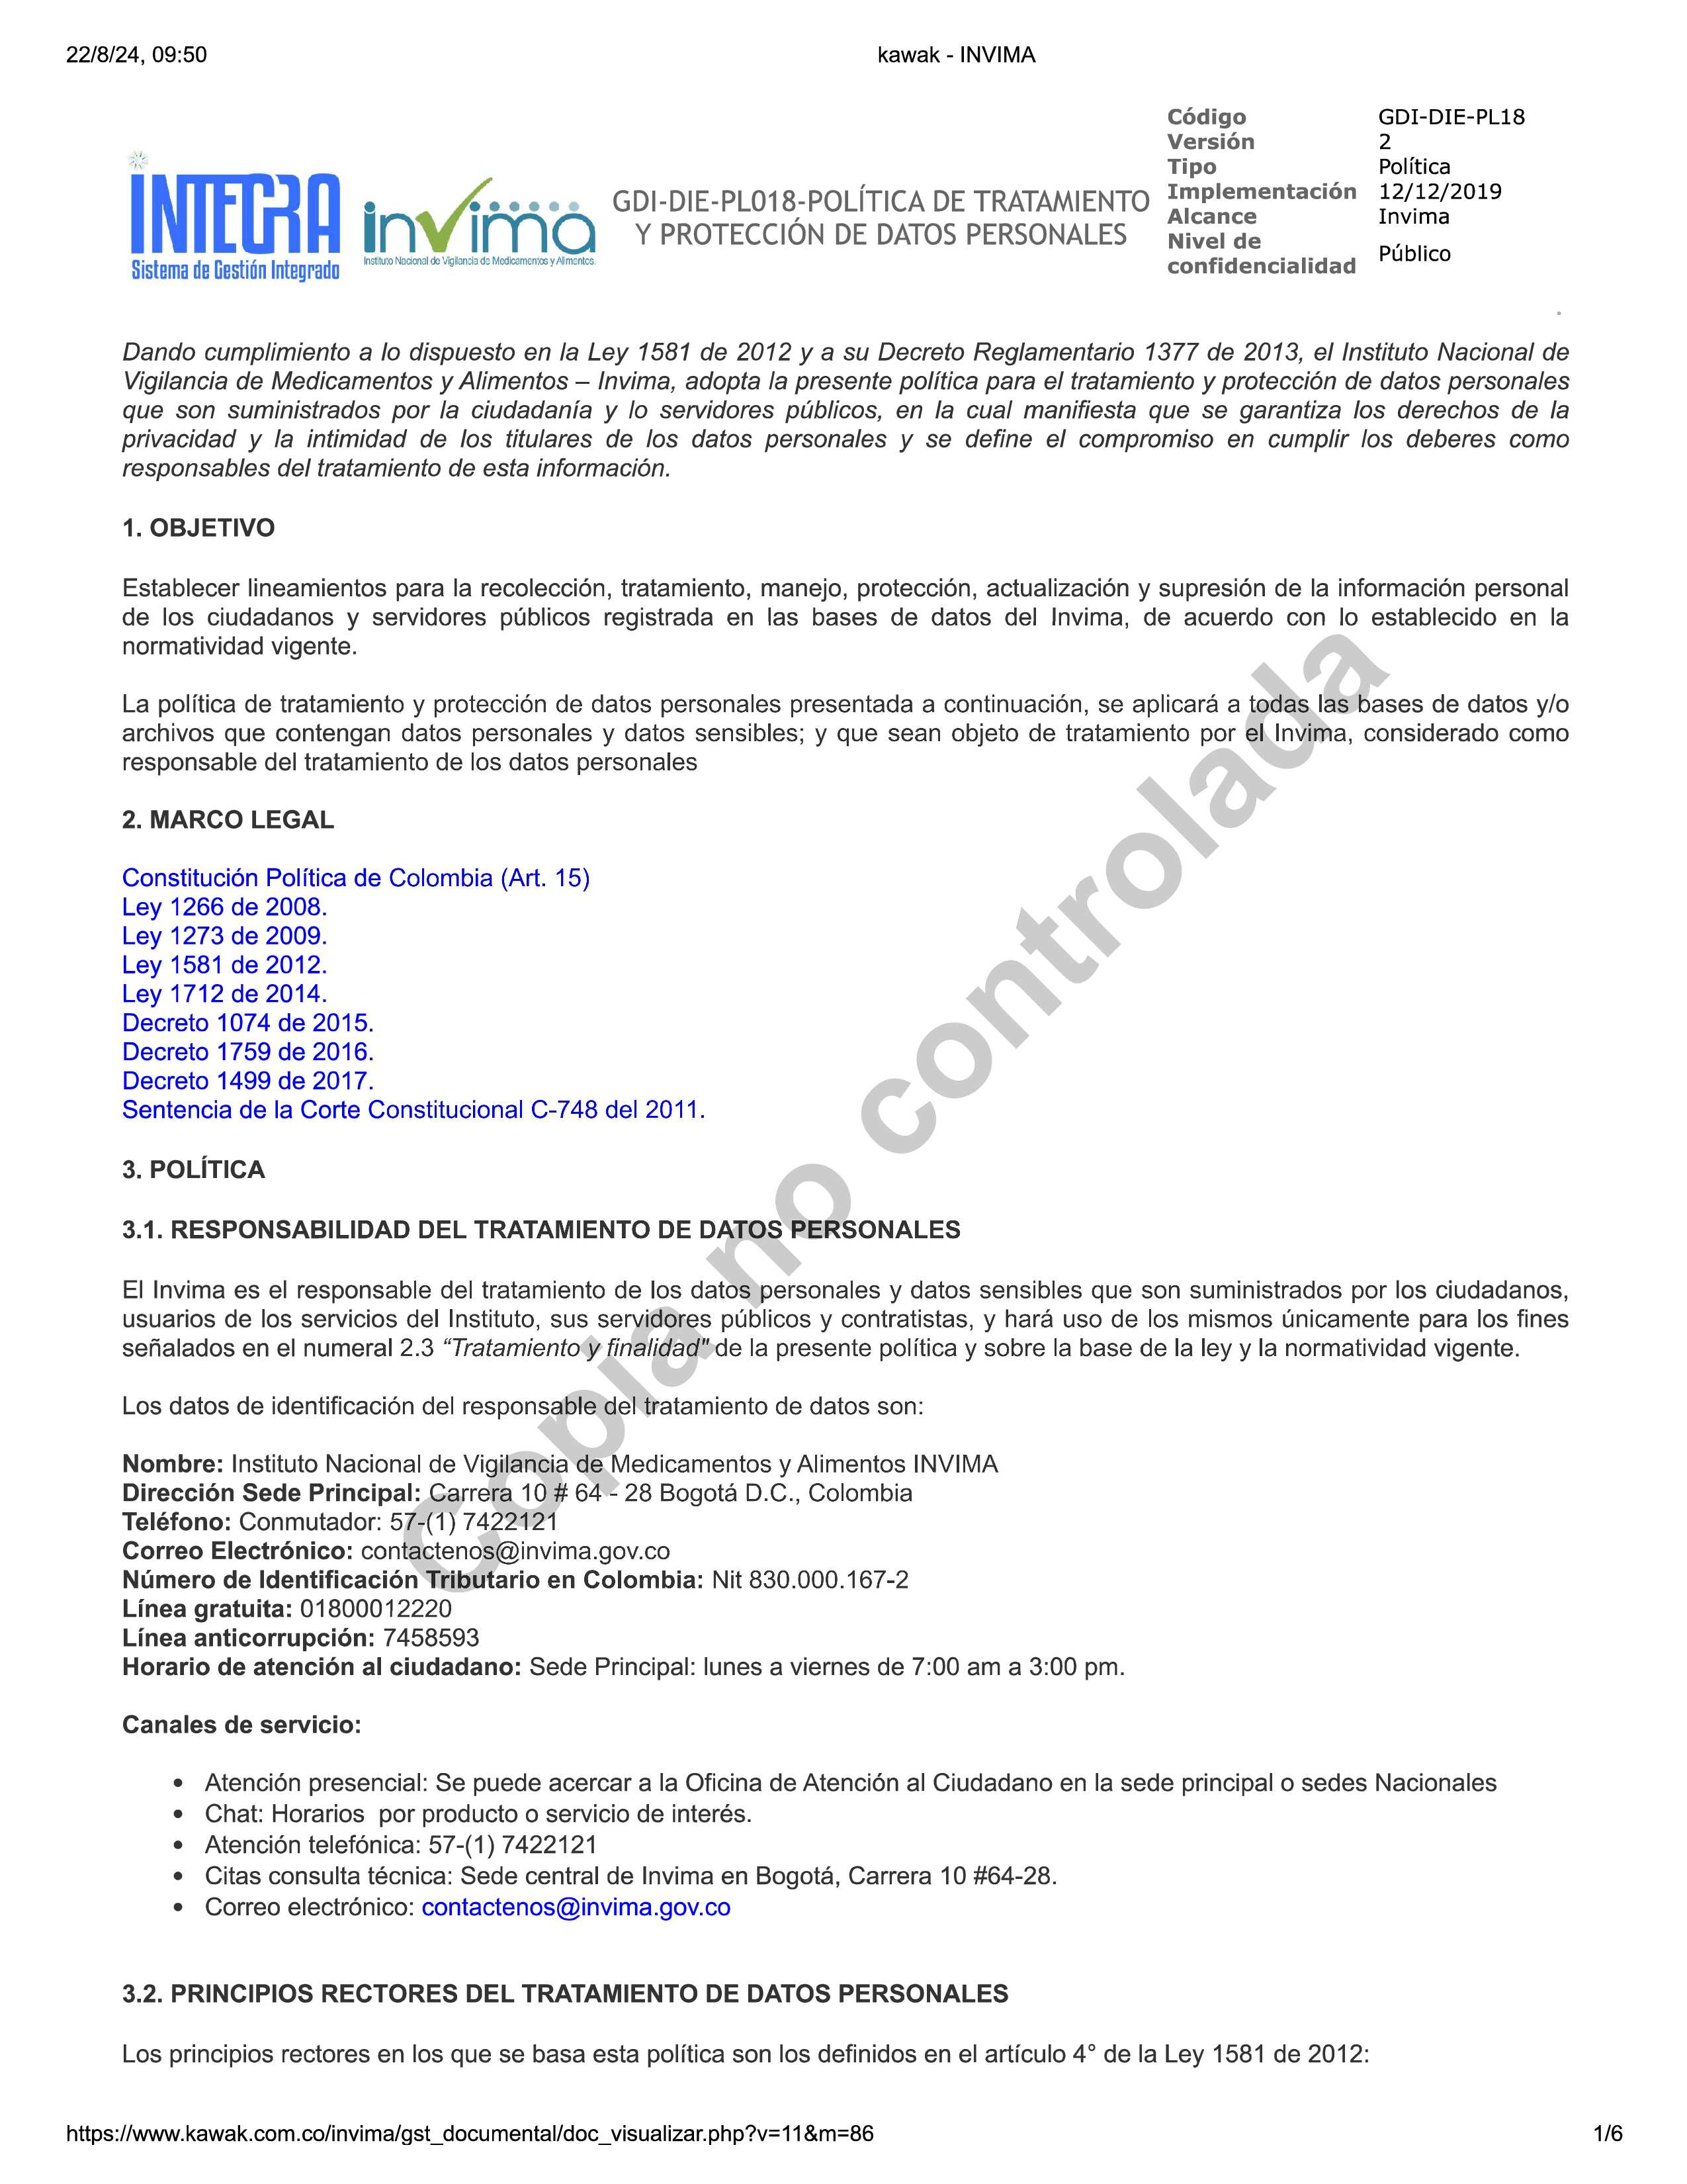
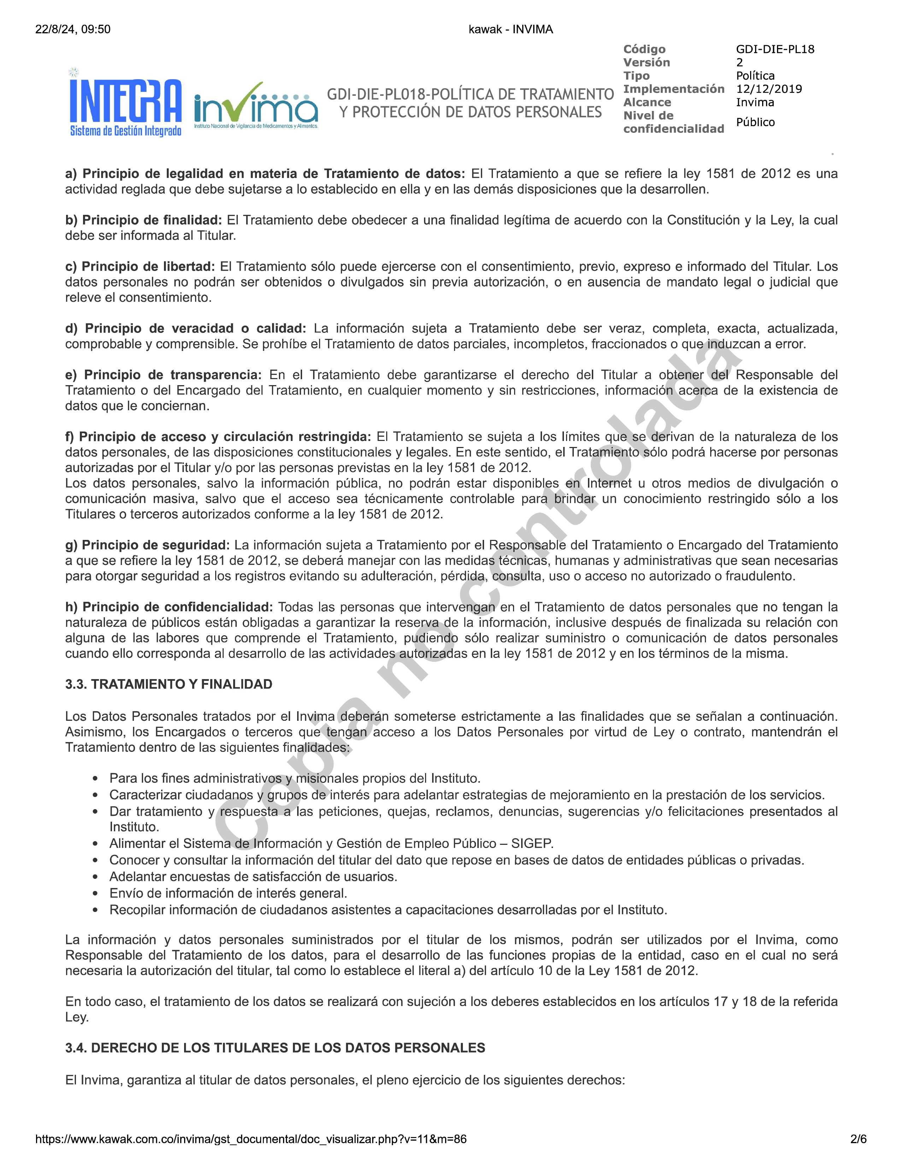
MENU

NOTIFICA_ELECTRONICA
MENU
 | ASEGURAMIENTO SANITARIO |  |  | REGISTROS SANITARIOS Y TRAMITES ASOCIADOS
 | FORMATO ÚNICO DE ALIMENTOS REGISTRO SANITARIO o PERMISO SANITARIO o NOTIFICACIÓN SANITARIA Y TRAMITES ASOCIADOS (Resolución 2674 de 2013, Resolución 3168 de 2015)

 | Código: ASS-RSA-FM099 |  | Versión: 13 |  | Fecha de Emisión: 2025-03-27

FORMATO ÚNICO PARA NOTIFICACION ELECTRONICA DE SOLICITUDES DE EXPEDICIÓN O RENOVACIÓN DE REGISTRO SANITARIO PARA ALIMENTOS Y BEBIDAS
“Los datos personales suministrados en el presente formulario serán tratados conforme a la “política de tratamiento y protección de datos personales GDI-DIE-PL018"
Politica de tratamiento de datos |  | PL18

Respetado Usuario: La Notificación es el medio a través del cual se ponen en conocimiento del interesado los actos de carácter particular. Tiene como finalidad garantizar el conocimiento de las actuaciones administrativas y de su desarrollo de tal forma que se garanticen los principios de publicidad y contradicción. La ley 1437 de 2011 “Por la cual se expide el Código de Procedimiento Administrativo y de lo Contencioso Administrativo”, en su artículo 56 señala que las autoridades podrán notificar sus actos a través de medios electrónicos, siempre que el administrado haya aceptado este medio de notificación, agregando, que la notificación quedará surtida a partir de la fecha y hora en que el administrado acceda al acto administrativo, fecha y hora que deberá certificar la administración. Por otra parte, a través del Decreto 2693 de 2012 "Por el cual se establecen los lineamientos generales de la estrategia de Gobierno en línea de la República de Colombia, se reglamentan parcialmente las Leyes 1341 de 2009 y 1450 de 2011, y se dictan otras disposiciones" se busca el máximo aprovechamiento de las Tecnologías de la Información y las Comunicaciones, con el fin de contribuir con la construcción de un Estado más eficiente, más transparente y participativo y que preste mejores servicios con la colaboración de toda la sociedad. Con el propósito de efectivizar este mandato legal y dar cumplimiento a las normativas señaladas, el Invima viene implementando el sistema de notificación electrónica de los actos administrativos, a través del cual se pretende agilizar el trámite de las actuaciones administrativas, prestando de esta manera un mejor y más eficiente servicio a los usuarios, en la medida que no tienen que desplazarse hasta la entidad a conocer las decisiones que se adelantan dentro del trámite. Términos y condiciones de uso de la notificación electrónica: Si usted en calidad de usuario suscribe el presente documento aceptando ser notificado a través de correo electrónico

INSTRUCTIVO
MENU
1 | 2 | 3 | 4 | 5 | 6 | 7 | 8 | 9 | 10 | 11 | 12 | 13 | 14 | 15 | 16 | 17
 |  |  | ASEGURAMIENTO SANITARIO |  |  |  |  |  |  | REGISTROS SANITARIOS Y TRAMITES ASOCIADOS
 |  |  | FORMATO ÚNICO DE ALIMENTOS REGISTRO SANITARIO o PERMISO SANITARIO o NOTIFICACIÓN SANITARIA Y TRAMITES ASOCIADOS (Resolución 2674 de 2013, Resolución 3168 de 2015)

 |  |  | Código: ASS-RSA-FM099 |  |  |  |  |  | Versión: 13 |  |  |  | Fecha de Emisión: 2025-03-27

INSTRUCTIVO TRAMITES
La información que se encuentra en este instructivo es explicativa de algunas casillas de los formularios identificados con números referidos a nota de pie.
PARA SER DIRECCIONADO AL FORMULARIO DE INFORMACION BASICA MARQUE AQUÍ.
1 | Documento de identidad: Indicar el número de Cédula de ciudadanía, cédula de extranjería, NIT, Matricula mercantil, etc. según corresponda.
2 | Transacción Bancaria: Se realiza a través de la plataforma Trámites en línea - Pagos PSE.
3 | Código de la tarifa: Verifique el valor según corresponda al trámite y condición del mismo, el cual se encuentra publicado en el app https://app.invima.gov.co/oficina_virtual documento Manual Tarifario
4 | Poder: Si realiza su trámite a través de un apoderado, presente el correspondiente poder otorgado a un abogado (este debe ser con presentación personal ante notario. Si es otorgado en el exterior debe traer sello de apostille ó estar consularizado y refrendado ante el Ministerio de Relaciones Exteriores).
5 | Modalidad: El registro sanitario, permiso sanitario o notificación sanitaria se otorga para: fabricar y vender, fabricar, envasar y vender; importar y vender; importar (acorde al artículo 45 de la Resolución 2674 de 2013)
6 | Nombre del producto: Enuncie el nombre del producto de conformidad con lo establecido en el numeral 5.1 de la Resolución 5109 de 2005 del Ministerio de Protección Social. Si el producto tiene normatividad específica, debe indicar el nombre establecido en la misma. Si realiza declaraciones nutricionales, consulte la Resolución 333 de 2011 o Resolución 810 de 2021 del Ministerio de Protección Social o norma que la modifique y aporte la información técnica que sustente dicha declaración.
7 | Composición: - Relacione todos los ingredientes en orden decreciente de peso inicial (m/m) en el momento de la fabricación del alimento, funcionalidad de los aditivos alimentarios y concentraciones de los mismos (dosis máxima de uso DMU) en conformidad con las reglamentaciones vigentes, declare los aditivos con nombre genérico y específico. - Si el producto contiene un ingrediente compuesto, indique la composición de éste entre paréntesis y en orden decreciente de peso inicial (m/m), con los aditivos alimentarios y su DMU (Dosis Máxima de Uso) si los contiene. Si el ingrediente compuesto tiene un nombre establecido en la legislación sanitaria vigente y constituye menos del 5% del alimento, declare únicamente los aditivos que cumplen una función tecnológica en el producto terminado. - No declare el agua u otros ingredientes volátiles que se evaporan durante la fabricación. - Para alimentos con declaraciones de propiedades nutricionales, propiedades de salud o declaración de nutrientes, tenga en cuenta la Resolución 333 de 2011 o la Resolución 810 de 2021 (a partir del 16 de diciembre de 2022), aportando información técnica (reportes analíticos) que los sustente. - Aporte composición cuantitativa para: Fórmulas para lactantes, alimentos enriquecidos, adicionados o fortificados, Bebidas Energizantes, Bebidas hidratantes y productos que contengan cafeína.
 | NOTA: Los productos que presentan normatividad especifica deberán cumplir con los lineamientos establecidos por la norma, disposiciones sanitarias aplicables, tenga en cuenta los conceptos emitidos por la Comisión Revisora de la Sala Especializada de Alimentos y Bebidas. Los productos de que se categoricen como Alimentos de Propositos Médicos Especiales, deberán recibir su aprobación previa por parte de la Comisión Revisora de la Sala Especializada de Alimentos y Bebidas del INVIMA
8 | Tipo y material de envase: Enuncie el tipo de envase, por ejemplo: Botella, bolsa, envoltura, caja y el material de empaque y/o envase, para lo cual debe consultar los reglamentos aplicables establecidos en la Resolución 683 de 2012, 4142 de 2012, 4143 de 2012.
9 | Presentaciones comerciales: Declare en unidades del sistema Internacional de medidas el contenido del producto a comercializar en unidades de peso o volumen dependiendo del tipo de alimento (consulte el numeral 5.3 de la Resolución 5109 de 2005). Si el producto contiene líquido de cobertura declare peso neto y peso escurrido.
10 | Presentaciones conjuntas de producto: Empaque secundario que contiene dos o más unidades de productos en empaque primario de diferente naturaleza, preenvasados individualmente y rotulados conjuntamente (tienen un único rotulado que relaciona los alimentos que lo componen), los cuales se complementan o mezclan para su consumo. Si esta presentación se comercializa durante la vigencia del registro, permiso o notificación deberá solicitar modificación al registro incluyendo esta variedad y en caso de ser temporalmente deberá solicitar el trámite de autorización.
11 | Condiciones de Conservación: Indique las condiciones de conservación y almacenamiento del producto, que garantizan la vida útil estimada para el mismo, temperaturas de conservación.
12 | Proceso de tratamiento (Procesamiento/ Elaboración): Enuncie el procesamiento del producto alimenticio, bien sea en forma descriptiva o a través de diagrama de flujo.
13 | Vida Util de producto: Indique el tiempo de vida útil del producto y la forma en que se declarará su fecha de vencimiento
14 | Declaraciones Nutricionales: Los valores de nutrientes que fundamenten las declaraciones de propiedades nutricionales o de salud deben ser sustentadas mediante la presentación de reporte analítico según numeral 8,4,2, de la Resolución 333 de 2011 o numeral 10.5 de la Resolución 810 de 2021 a partir del 16 de diciembre de 2022. Información de Rotulado Nutricional: Los valores de los nutrientes que figuren en la tabla de información nutricional deben ser valores promedios obtenidos de análisis de muestras o valores de una muestra que sean representativas del producto que ha de ser rotulado o etiquetado o tomados de la Tabla de Composición de Alimentos Colombianos deIICBF, o de publicaciones internacionales, o de otras fuentes de información tales como, especificaciones del contenido nutricional de ingredientes utilizados en la formulación del producto
15 | Existencia y Representación Legal: El titular, fabricante, envasador o empacador e importador nacional, deberá encontrarse inscrito ante Comfecamaras, bien sea como persona jurídica o natural tanto para el titular, fabricante, empacador o importador, situación que se verificará por parte de los funcionarios en la base de datos que reposa en el RUES. "Nota: Se exceptúan de este requisito los fabricantes en el extranjero"
16 | Certificado de Venta Libre (CVL) (Aplica para productos importados): Este documento debe ser expedido por la autoridad sanitaria competente del país de origen, en el cual consta que el producto se vende libremente en ese país, es apto para el consumo humano y que el fabricante cumple con las normas sanitarias exigidas en ese país, con el respectivo sello de apostille o en su defecto sello de consularización (se hace en el país de origen) y legalización (se hace en el Ministerio de Relaciones Exteriores en Colombia). Si el documento proviene del exterior en idioma diferente al castellano, adicionalmente se debe adjuntar traducción oficial conforme con lo establecido en el Articulo 251 del Código General del Proceso. Tenga en cuenta que el certificado debe estar vigente al momento de la radicación.
17 | Carta de autorización del fabricante al importador (Aplica para productos importados): En este documento se debe declarar que el fabricante AUTORIZA al importador para importar y comercializar productos alimenticios en Colombia, por otra parte, en caso de que un tercero diferente al fabricante sea el titular del registro sanitario, permiso sanitario o notificación sanitaria, este documento deberá informar en forma expresa que AUTORIZA para importar y comercializar el producto en Colombia.
18 | Suscripcion del documento: El formulario deberá estar suscrito por el representante legal cuando se trate de persona jurídica o por el propietario del establecimiento de comercio cuando se trate de persona natural, o el respectivo apoderado legalmente constituido. La ficha técnica debe estar firmada por la persona responsable del producto.
19 | Contrato de cesión: Documento suscrito por el Cesionario y el cedente debiendo aparecer claramente determinando el nombre del producto, número del registro sanitario, marca y expediente; además debe estar suscrito por las partes que intervienen en la cesión con la debida presentación ante notario.
20 | Excepciones de Registro Sanitario, Permiso Sanitario o Notificación Sanitaria: Marcar en el formulario de Certificaciones la excepción que corresponda según lo establecido en el Artículo 37 de la Resolución 2674 de 2013.
21 | Memorial (Carta): Documento soporte aclaratorio del trámite. Aplica para autorizaciones de agotamiento de etiquetas explicativo de falencias normativas de rotulado.
22 | Recursos de Reposición: Actuación administrativa que potesta al ciudanano para controvertir la primera decisión tomada por la Administración (Ley 1437 de 2011 Art. 74, 76) (Tener en cuenta que si se interpone un Recurso de Reposición contra un acto administrativo que profiere la administración, el interesado debe hacerlo dentro de los DIEZ (10) días habiles siguientes a su notificación en los términos señalados en el Código de Procedimiento Administrativo y de lo Contencioso Administrativo. El recurso debe ser presentado por su representante legal o su apoderado haciendo la debida presentación personal ante notario o ante las oficinas del Instituto
23 | Marca: Entiendase como cualquier término, expresión, signo distintivo, representacion gráfica o similar que identifica los productos o servicios de una empresa o empresario (no confundir con el nombre del producto). La autorización de las marcas estará condicionada al cumplimiento de las disposiciones contenidas en los artículos 272 y 274 de la Ley 9 de 1979 y artículo 4° de la Resolución 5109 de 2005 o normas que las modifiquen o sustituyan.
24 | Email: El correo electrónico suministrado debe encontrarse activo y de consulta frecuente, tenga en cuenta que sin esta información no es procedente radicar el trámite.
25 | Porción recomendada: Una “porción” o el “tamaño de una porción” es la cantidad de un alimento que se consume normalmente en una única ocasión (Indicarlo si presenta declaraciones nutricionales en la denominación del producto o proclamas según Resolución 333 de 2011 o Resolución 810 de 2022).
26 | Grupo Poblacional: Son los grupos etareos poblacionales hacia los cuales dirige el producto, tenga en cuenta lo establecido en la Resolución 3806 de 2016.
27 | Firma de ficha técnica: Documento con firmar del representante legal del titular o jefe de producción del fabricante.
28 | Soporte Nutricional: Los valores de los nutrientes que figuren en la tabla de información nutricional deben ser valores promedios obtenidos de análisis de muestras o valores de una muestra que sean representativas del producto que ha de ser rotulado o etiquetado o tomados de la Tabla de Composición de Alimentos Colombianos deI ICBF, o de publicaciones internacionales, o de otras fuentes de información tales como, especificaciones del contenido nutricional de ingredientes utilizados en la formulación del producto. (Numeral 10,5 de la Resolución 810 de 2021)
29 | Resultados Analiticos: Debe corresponder al producto objeto de evaluación, con fecha no superior a un año, el analisis debe indicar la metodologìa utilizada.
30 | Notificación Sanitaria: Número consecutivo asignado por la autoridad sani­taria competente, mediante el cual se autoriza a una persona natural o jurídica para fabricar, procesar, envasar, importar y/o comercializar un alimento de menor riesgo en salud pública con destino al consumo humano (Verificar Clasificación de Alimentos en Resolución 719 de 2015 del Ministerio de Salud y Protección Social). Tendrá una vigencia de diez (10) años y podrá ser renovada sucesivamente por períodos iguales. La solicitud de renovación la deberá realizar el titular de la notificación, tres (3) meses antes de la fecha de su vencimiento.
31 | Permiso Sanitario: Acto administrativo expedido por la autoridad sanitaria competente, mediante el cual se autoriza a una persona natural o jurídica para fabricar, procesar, envasar, importar y/o comercializar un alimento de riesgo medio en salud pública con destino al consumo humano (Verificar Clasificación de Alimentos en Resolución 719 de 2015 del Ministerio de Salud y Protección Social). Tendrá una vigencia de siete (7) años y podrá ser renovado sucesivamente por períodos iguales. La solicitud de renovación la deberá realizar el titular del permiso, tres (3) meses antes de la fecha de su vencimiento.
32 | Registro Sanitario: Acto administrativo expedido por la autoridad sanitaria competente, mediante el cual se autoriza a una persona natural o jurídica para fabricar, procesar, envasar, importar y/o comercializar un alimento de alto riesgo en salud pública con destino al consumo humano (Verificar Clasificación de Alimentos en Resolución 719 de 2015 del Ministerio de Salud y Protección Social). Tendrá una vigencia de cinco (5) años y podrá ser renovado sucesivamente por períodos iguales. La solicitud de renovación la deberá realizar el titular del registro, tres (3) meses antes de la fecha de su vencimiento.
33 | Comercialización productos SIN PROCESO DE TRANSFORMACIÓN con fines de EXPORTACION: Documento expedido por el Invima, que certifica que el producto se encuentra exento de Registro Sanitario, Permiso sanitario o Notificación Sanitaria (Según Articulo 37 de la Resolución 2674 de 2013) se comercializa en Colombia y se exporta a otros países.
 | NOTA: Si requiere que el documento expedido se declare con el texto "certificación de libre venta para productos que no presentan obligatoriedad de registro sanitario o permiso sanitario, o notificación sanitaria de alimentos con fines de exportación", deberá solicitarlo a través del Memorial.
34 | Comercialización de productos transformados con FINES DE EXPORTACION: Documento expedido por el Invima, que comunica que el producto no será comercializado en Colombia si no fuera del país.
 | NOTA: Si requiere que el documento expedido se declare con el texto "certificación de libre venta para productos que no presentan obligatoriedad de registro sanitario o permiso sanitario, o notificación sanitaria de alimentos con fines de exportación", deberá solicitarlo a través del Memorial.
35 | Certificación de No obligatoriedad según Ley 915 de 204: Documento expedido por el Invima únicamente para aquellos productos elaborados o importados que se comercialicen en el Archipielago de San Andrés - Islas.
36 | Código de Inscripción de la fábrica: La fábrica deberá estar inscrita ante el Invima acorde a lo estipulado en el artículo 50 de la Resolución 2674 de 2013, en el cual se asignará un código a la planta de fabricación, en caso que no se haya realizado la inscripción, deberá realizarse a traves de la plataforma de inscripción publicada en el app Oficina virtual.
37 | Modificación Automática Legal: Este tipo de trámite se concede únicamente para cambios relacionados con el nombre o razón social, dirección, domicilio, cesiones, adiciones o exclusiones de titulares, fabricantes, envasadores e importadores, o modalidad del Registro, Permiso o Notificación Sanitaria según lo establecido en la Resolución 2674 de 2013 modificada por la resolución 3168 de 2016.
38 | Modificación Automática Técnica: Este tipo de trámite se concede para cambios relacionados con adición o cambio de variedades de producto, composición, marcas, presentaciones comerciales, tipo y material de envase, proceso de elaboración, vida útil, declaraciones nutricionales y en salud, entre otros aspectos técnicos. Adicionalmente en este trámite se pueden adicionar cambios legales.
39 | Cambios Técnicos: En las Modificaciones Automáticas Técnicas se entiende como un (1) cambio técnico a cada adición o cambio específico e independiente por variedad que se realice en cada ítem; Por ejemplo: En una solicitud de adición o cambio de 2 variedades, 2 marcas comerciales y presentaciones comerciales se considera que hay 5 cambios técnicos.
40 | Etiquetas o empaque en Inventario: Aplica cuando se necesite renovar el Registro Sanitario de un producto concedido bajo el Decreto 3075 de 1997, debiendo informar el número total de etiquetas y/o material de empaque que tenga en inventario y en el mercado, no se aceptan número de rollos o peso de etiquetas.
41 | Autorización de rotulado general y nutricional: Este tipo de trámite se realiza a petición del titular del registro, permiso o notificación sanitaria con el fin de verificar la conformidad de las etiquetas frente a la Resolución 5109 de 2005(Rotulado General) y Resolución 333 de 2011, o las normas que la sustituyan. Resolución 810 de 2021 o las normas que la sustituyan.
42 | Autorización de agotamiento de etiqueta y uso de adhesivos: Este tipo de trámite se realiza a petición del titular del registro, permiso o notificación sanitaria de acuerdo con lo establecido en el Artículo 18 de la Resolución 5109 de 2005, cuando se presente incumplimiento con la normatividad de rotulado general y/o rotulado nutricional conforme a lo establecido en la Resoluciòn 2016028087 de 2016.
AVISOS IMPORTANTES:
Conforme lo dispuesto por la Resolución 2674 de 2013 Artículos 39 y 41, si el trámite corresponde a una renovación de registro sanitario, permiso sanitario o notificación sanitaria tenga en cuenta que: “El interesado deberá presentar con tres (3) meses de antelación a la fecha de su vencimiento la solicitud de la renovación del registro sanitario, permiso sanitario o notificación sanitaria” Si el Registro, Permiso o Notificación Sanitaria ha sido suspendido en el ejercicio de la revisión posterior (Resolución 2674 de 2013 modificado por la Resolución 3168 de 2015 del Ministerio de Salud y Protección Social y Resolución 2016008980 de 2015 expedida por el Invima), el interesado tendrá tres (3) meses para presentar respuesta satisfactoria a dicha suspensión so pena a la Cancelación del Registro, Permiso, Notificación o Modificación Automática.

INFO BASICA
MENU
 |  |  | ASEGURAMIENTO SANITARIO |  |  | REGISTROS SANITARIOS Y TRAMITES ASOCIADOS
 |  |  | FORMATO ÚNICO DE ALIMENTOS REGISTRO SANITARIO o PERMISO SANITARIO o NOTIFICACIÓN SANITARIA Y TRAMITES ASOCIADOS (Resolución 2674 de 2013, Resolución 3168 de 2015)

 |  |  | Código: ASS-RSA-FM099 |  | Versión: 13 |  |  |  | Fecha de Emisión: 2025-03-27

FORMULARIO DE INFORMACION BASICA
(Obligatorio para todos los trámites)
Para mayor información consulte el Formato "Instructivo" para facilitar el diligenciamiento de este formulario
AUTORIZO AL INVIMA A REALIZAR LA NOTIFICACIÓN DE MANERA ELECTRÓNICA DE ACUERDO CON LOS ARTÍCULOS 54 Y 56 DE LA LEY 1437 DE 2011 AL CORREO ELECTRÓNICO SUMINISTRADO EN ESTE FORMULARIO

si |  | FALSE | Correo electrónico de notificación:
Ver condiciones
TENGA EN CUENTA: Para mayor información consulte el formato "Instructivo de trámites", en donde aparece indicado como debe diligenciar este formulario en los campos que se encuentran numerados según las disposiciones contempladas en la Resolución 2674 de 2013 Artículo 38, 40 modificado por la Resolución 3168 de 2015).

Presente la documentación en formato PDF y Excel - Verifique la normatividad sanitaria aplicable a su producto y las disposiciones establecidas en la Resolución 2674 de 2013 modificada por la Resolución 3168 de 2015 y Resolución 719 de 2015. Por favor enviar el Excel y los documentos PDF. Diligencie los espacios sombreados según corresponda, sin tachaduras ni enmendaduras con letra clara y legible, con tinta de color AZUL.

AVISO IMPORTANTE: Diligencie el correo electrónico activo en el campo establecido; sin esta información no se podrá radicar el trámite.
Presente su documentación en formato PDF, enviada por correo electrónico o desde la plataforma de atención al ciudadano. Si lo hace a mano alzada por favor diligenciar los datos en tinta de color AZUL, solo debe escribir en los espacios sombreados. Si requiere presentar información mediante anexos, indique el número de folios.

Tenga en cuenta que algunos campos tienen listas desplegables para selección.
1. DATOS GENERALES DEL TITULAR |  |  |  |  |  |  |  |  |  | INFORMACION JURICA DEL TITULAR
Nombre o razón social: (tal como aparece en camara de comercio, RUT o matricula mercantil) |  |  |  |  |  |  |  | Pagina Web

Documento de Identidad: |  |  |  |  | Nº:
Dirección Principal: |  |  |  |  |  |  |  | Tipo empresa:
Pais: |  |  |  | Departamento: |  |  |  | Ciudad:
Telefono de Notificación: |  |  |  | Telefono de Notificación: |  |  |  |  | email:
 |  |  |  |  |  |  |  |  | + MAS TITULARES

Información del propietario: (Persona Natural)
Nombre del propietario: |  |  |  |  |  |  | Tipo de Identificación:
Direccion del propietario: |  |  |  |  |  |  | Numero de Identificación:
Pais: |  |  |  | Departamento: |  |  |  |  | Ciudad:
Telefono de Contacto: |  |  |  | email:
Información del Representante legal: (Persona Juridica)
Nombre del Representante legal: |  |  |  |  |  |  | Tipo de Identificación:
Direccion del Representante legal: |  |  |  |  |  |  | Numero de Identificación:
Pais: |  |  |  | Departamento: |  |  |  |  | Ciudad:
Telefono de Contacto: |  |  |  | email:
Información del Apoderado:
Nombre del Apoderado: |  |  |  |  |  |  | Tipo de Identificación:
Direccion del Apoderado: |  |  |  |  |  |  | Numero de Identificación:
Pais: |  |  |  | Departamento: |  |  |  |  | Ciudad:
Telefono de Contacto: |  |  |  | email: |  |  |  | T.Profesional:

2. DATOS DEL RESPONSABLE DE LA TRANSACCION BANCARIA
Nombre de la persona o empresa |  |  |  |  |  |  | Tipo de Identificación:
Direccion de la persona: |  |  |  |  |  |  | Numero de Identificación:
Pais: |  |  |  | Departamento: |  |  |  |  | Ciudad:
Telefono de Contacto: |  |  |  | email:
Banco: |  |  |  |  | Número de Transacción - Referencia CUS (PSE) :
 |  |  |  |  | Número de Recibo (Código de Barras)

3. SELECCIONE EL TIPO Y TRAMITE Y DIRÍJASE A LA PESTAÑA CORRESPONDIENTE

 | SELECCIONE EL TIPO DE TRAMITE
 |  |  |  |  |  | CELDA DE SELECCIÓN Por favor, colocarse en la celda y activar "Menú desplegable"
 | Seleccione la actividad registrada para continuar el trámite.
SOLICITUD REGISTRO, PERMISO, NOTIFICACION
MODIFICACIONES AUTOMATICAS
AUTORIZACIONES
CERTIFICACIONES
DESGLOSE
PERDIDA DE FUERZA
RENOVACION REGISTRO, PERMISO, NOTIFICACION

 |  |  |  |  |  |  |  |  | + MAS TITULARES
1. DATOS GENERALES DEL TITULAR
Información Titular 02
Nombre del titular:
Documento de Identidad: |  |  |  |  | Nº:
Dirección Principal: |  |  |  |  |  |  |  | Tipo empresa:
Pais: |  |  |  | Departamento: |  |  |  | Ciudad:
Telefono de Notificación: |  |  |  | Telefono de Notificación: |  |  |  |  | email:

Información Titular 03
Nombre del titular:
Documento de Identidad: |  |  |  |  | Nº:
Dirección Principal: |  |  |  |  |  |  |  | Tipo empresa:
Pais: |  |  |  | Departamento: |  |  |  | Ciudad:
Telefono de Notificación: |  |  |  | Telefono de Notificación: |  |  |  |  | email:

Información Titular 04
Nombre del titular:
Documento de Identidad: |  |  |  |  | Nº:
Dirección Principal: |  |  |  |  |  |  |  | Tipo empresa:
Pais: |  |  |  | Departamento: |  |  |  | Ciudad:
Telefono de Notificación: |  |  |  | Telefono de Notificación: |  |  |  |  | email:

Información Titular 05
Nombre del titular:
Documento de Identidad: |  |  |  |  | Nº:
Dirección Principal: |  |  |  |  |  |  |  | Tipo empresa:
Pais: |  |  |  | Departamento: |  |  |  | Ciudad:
Telefono de Notificación: |  |  |  | Telefono de Notificación: |  |  |  |  | email:

Información Titular 06
Nombre del titular:
Documento de Identidad: |  |  |  |  | Nº:
Dirección Principal: |  |  |  |  |  |  |  | Tipo empresa:
Pais: |  |  |  | Departamento: |  |  |  | Ciudad:
Telefono de Notificación: |  |  |  | Telefono de Notificación: |  |  |  |  | email:
 |  |  |  |  |  |  |  |  | + Regresar a - TITULARES

SOL.REGISTROS.SAN
MENU
 |  |  |  | ASEGURAMIENTO SANITARIO |  |  |  |  | REGISTROS SANITARIOS Y TRAMITES ASOCIADOS
 |  |  |  | FORMATO ÚNICO DE ALIMENTOS REGISTRO SANITARIO o PERMISO SANITARIO o NOTIFICACIÓN SANITARIA Y TRAMITES ASOCIADOS (Resolución 2674 de 2013, Resolución 3168 de 2015)
INFORMACION BASICA
 |  |  |  | Código: ASS-RSA-FM099 |  |  |  | Versión: 13 |  |  | Fecha de Emisión: 2025-03-27

 | FORMULARIO DE EXPEDICION DE REGISTRO SANITARIO O PERMISO SANITARIO O NOTIFICACION SANITARIA FORMULARIO UNICO DE RENOVACION DE PRODUCTOS ALIMENTICIOS

 | RECUERDE QUE:
 | TENGA EN CUENTA: Para mayor información consulte el formato "Instructivo de trámites", en donde aparece indicado como debe diligenciar este formulario en los campos que se encuentran numerados según las disposiciones contempladas en la Resolución 2674 de 2013 Artículo 38, 40 modificado por la Resolución 3168 de 2015).

 | Presente la documentación en formato PDF y Excel - Verifique la normatividad sanitaria aplicable a su producto y las disposiciones establecidas en la Resolución 2674 de 2013 modificada por la Resolución 3168 de 2015 y Resolución 719 de 2015. Por favor enviar el Excel y los documentos PDF. Diligencie los espacios sombreados según corresponda, sin tachaduras ni enmendaduras con letra clara y legible, con tinta de color AZUL.

Ir a la URL - Inscripción
 | Existen algunos campos que tienen listas desplegables
 | De conformidad con lo dispuesto en el artículo 50 de la Resolución 2674 de 2013, indique el código de asignación de inscripción de la fábrica ( Ver numeral 36 del Instructivo de trámites). |  |  |  |  |  |  |  |  |  | Codigo de Inscripción.

 | Si no se encuentra inscrito realícelo a través de la pagina web www.invima.gov.co en la ruta: Alimentos y Bebidas/Otros Alimentos y Bebidas/Formatos tramites guias -Otros Alimentos y Bebidas/Formato ûnico de inscripcion de establecimientos y bebidas Web. https://registrosacidos.invima.gov.co/RegisterApp-war/faces/index.xhtml

 | INFORMACIÓN PARA RENOVACIONES A LA NORMATIVIDAD VIGENTE (RESOLUCION 2674 DE 2013)

 | Diligencie la información solicitada

 |  | Número de expediente
 |  | Número de Registro Sanitario
 |  | Vigencia del Registro sanitario a renovar
 |  | Etiquetas o empaque en Inventario(40)

 | INFORMACION TARIFA

 | SELECCIONE EL TIPO DE TRAMITE

 |  | Información del tramite |  |  |  |  |  | Descripcion

 |  | Codigo de la tarifa |  |  | UVB

 |  |  |  |  | VALOR

 | 1. DATOS DEL PRODUCTO
 | Seleccione Modalidad del Registro Sanitario (Ver numeral 5 del instructivo):

 | Nombre del producto (Ver numeral 6 del Instructivo ):
 | (Nota: si el nombre es muy extenso, indicarlo en una hoja anexa al formulario y debe ser igual al declarado en la ficha técnica),

 | Marca(s) Ver numeral (23) del Instructivo de trámites:
 | (Nota: Si los términos marcarios exceden el espacio del campo indicarlo en una hoja anexa al formulario, debiendo coincidir con lo declarado en la Ficha Técnica).

 | Unificar todas las presentaciones comerciales en este cuadro:
 | (Nota: Si los términos marcarios exceden el espacio del campo indicarlo en una hoja anexa al formulario, debiendo coincidir con lo declarado en la Ficha Técnica).

 |  | HACER CLIC AQUI PARA IR A LA FICHA TÉCNICA DEL PRODUCTO
 | 1. INFORMACION GENERAL

 | TITULAR (es) |  |  |  |  | NIT/MATRICULA IDENTIFICACION | PAÍS |  | DEPARTAMENTO | CIUDAD / MUNICIPIO | DIRECCIÓN | TELÉFONO
 | Nombre o razón social: (tal como aparece en camara de comercio, RUT o matricula mercantil) |  | 0 |  |  | - | 0 |  | 0 | 0 | 0 | 0
 | Información Titular 02 |  | 0 |  |  | - | 0 |  | 0 | 0 | 0 | 0
 | Información Titular 03 |  | 0 |  |  | - | 0 |  | 0 | 0 | 0 | 0
 | Información Titular 04 |  | 0 |  |  | - | 0 |  | 0 | 0 | 0 | 0
 | Información Titular 05 |  | 0 |  |  | - | 0 |  | 0 | 0 | 0 | 0
 | Información Titular 06 |  | 0 |  |  | - | 0 |  | 0 | 0 | 0 | 0

 | Por favor ingrese todos lugares físicos de fabricación, envase e importado del producto según sea el caso.
 | FABRICANTE (es) |  |  |  |  | NIT/MATRICULA IDENTIFICACION | PAÍS |  | DEPARTAMENTO | CIUDAD / MUNICIPIO | DIRECCIÓN | TELÉFONO

 | ENVASADOR (ES) |  |  |  |  | NIT/MATRICULA IDENTIFICACION | PAÍS |  | DEPARTAMENTO | CIUDAD / MUNICIPIO | DIRECCIÓN | TELÉFONO

 | IMPORTADOR (es) |  |  |  |  | NIT/MATRICULA IDENTIFICACION | PAÍS |  | DEPARTAMENTO | CIUDAD / MUNICIPIO | DIRECCIÓN | TELÉFONO

 | Nota: Adicione las lineas necesarias para incluir otro o mas importador y/o fabricante

 | 2. DOCUMENTACION SOPORTE (orden de foliado) Allegar documentación debidamente foliada (enumerada) tomando como primer folio la consignación, los documentos deben venir foliados (numerados) en la parte superior derecha de la hoja y archivados en carpeta blanca con gancho legajador plástico. Si requiere presentar información mediante anexos, indique el número correspondiente del folio.

 | PRODUCTOS NACIONALES |  |  |  |  |  |  | PRODUCTOS IMPORTADOS
 | 1. Recibo de pago (consignación original) o constancia de la consignación (Ver numeral 2-3 del Instructivo) |  |  |  |  |  |  | 1. Recibo de pago (consignación original) o constancia de la consignación (Ver numeral 2-3 del Instructivo)
 | 2. Formulario de información básica y formulario de expedición de registro sanitario/ permiso sanitario/ notificación sanitaria debidamente diligenciado. |  |  |  |  |  |  | 2. Formulario de información básica y formulario de expedición de registro sanitario/ permiso sanitario/ notificación sanitaria debidamente diligenciado.
 | 3. Ficha técnica por variedad de producto (Ver numeral 6, 7, 8, 9, 11, 12, 13, 14 (opcional), 25, 26, 27 del instructivo); es necesario que si el producto usa "aditivos alimentarios" debe informar el DMU (Dosis máxima de uso) - consulte la normatividad sanitaria vigente en materia de uso de Aditivos Alimentarios. Tenga en cuenta que dentro de la información soporte del Registro Sanitario, Permiso Sanitario o Notificación Sanitaria, no se contempla lo relativo a tablas nutricionales y etiquetas, razón por la cual, si dado el caso se adjunta esta información, la Administración no emitirá pronunciamiento al respecto. |  |  |  |  |  |  | 3. Ficha técnica por variedad de producto (Ver numerales 6, 7, 8, 9, 11, 12, 13, 14 (opcional), 25, 26, 27 del instructivo) es necesario que si el producto usa "aditivos alimentarios" debe informar el DMU (Dosis máxima de uso) - consulte la normatividad sanitaria vigente en materia de uso de Aditivos Alimentarios. Tenga en cuenta que dentro de la información soporte del Registro Sanitario, Permiso Sanitario o Notificación Sanitaria, no se contempla lo relativo a tablas nutricionales y etiquetas, razón por la cual, si dado el caso se adjunta esta información, la Administración no emitirá pronunciamiento al respecto.

 | 4. Poder para actuar, si actúa mediante apoderado (Ver numeral 4 del instructivo) |  |  |  |  |  |  | 4. Certificado de venta libre del país de orígen (Ver numeral 16 del instructivo).
 |  |  |  |  |  |  |  | 5. Carta de autorización del fabricante al importador (Ver numeral 17 del instructivo).
 |  |  |  |  |  |  |  | 6. Poder para actuar, si actúa mediante apoderado (Ver numeral 4 del instructivo).
 | Declaro que conozco y acato los reglamentos sanitarios vigentes que regulan las condiciones sanitarias de las fábricas de productos alimenticios y del producto para el cual solicito el Registro Sanitario / Permiso Sanitario / Notificación Sanitaria.

 |  | Firma: (19) - Representante legal |  |  |  |  |  | Firma: (19) - Apoderado

 |  | Representante legal |  |  | 0 |  |  | Apoderado |  | 0
 |  | 0 |  |  | - |  |  | 0 |  | -

, |  | Firma: (19) - Persona Natural

 |  | Persona Natural |  |  | 0
 |  | 0 |  |  | -

FICHA.TECNICA (modelo)
MENU
 |  | ASEGURAMIENTO SANITARIO |  |  | REGISTROS SANITARIOS Y TRAMITES ASOCIADOS
 |  | FORMATO ÚNICO DE ALIMENTOS REGISTRO SANITARIO o PERMISO SANITARIO o NOTIFICACIÓN SANITARIA Y TRAMITES ASOCIADOS (Resolución 2674 de 2013, Resolución 3168 de 2015)
INFORMACION BASICA
 |  | Código: ASS-RSA-FM099 |  | Versión: 13 |  |  | Fecha de Emisión: 2025-03-27

FICHA TECNICA DEL PRODUCTO
TENGA EN CUENTA: Para mayor información consulte el formato "Instructivo de trámites", en donde aparece indicado como debe diligenciar este formulario en los campos que se encuentran numerados según las disposiciones contempladas en la Resolución 2674 de 2013 Artículo 38, 40 modificado por la Resolución 3168 de 2015).

Presente la documentación en formato PDF y Excel - Verifique la normatividad sanitaria aplicable a su producto y las disposiciones establecidas en la Resolución 2674 de 2013 modificada por la Resolución 3168 de 2015 y Resolución 719 de 2015. Por favor enviar el Excel y los documentos PDF. Diligencie los espacios sombreados según corresponda, sin tachaduras ni enmendaduras con letra clara y legible, con tinta de color AZUL.

 |  |  |  |  |  |  |  | folios
SI REQUIERE PRESENTAR INFORMACIÓN ADICIONAL MEDIANTE ANEXOS, INDIQUE EL NÚMERO CORRESPONDIENTE DEL(OS) FOLIO(S).

A. NOMBRE DEL PRODUCTO ( Ver numeral 6, 14 del Instructivo de trámites):

B. COMPOSICION DEL PRODUCTO EN ORDEN DECRECIENTE Ver numeral (7) del Instructivo de Trámites, tenga en cuenta informar el DMU (Dosis Máxima de Uso) de los aditivos alimentarios si el producto los contiene.

C. PRESENTACIONES COMERCIALES Ver numeral (9) del Instructivo de Trámites:

D. TIPO DE ENVASE Ver numeral (8) del Instructivo de Trámites

E. MATERIAL DE ENVASE Ver numeral (8) del Instructivo de Trámites:

F. CONDICIONES DE CONSERVACION Ver numeral (11) del Instructivo de trámites:

G. TIPO DE TRATAMIENTO (PROCESO DE ELABORACION) Ver numeral (12) del Instructivo de trámites:

H. VIDA UTIL ESTIMADA Ver numeral (13) del Instructivo de trámites:

I. PORCION RECOMENDADA Ver numeral (25) del Instructivo de Trámites.

J. GRUPO POBLACIONAL Ver numeral (26) del Instructivo de Trámites

I. FIRMA DE FICHA TÉCNICA Ver numeral (27) del Instructivo de trámites

 | Firma: (19) - Representante legal |  |  | Firma: (19) - Apoderado

 | Representante legal |  | 0 | Apoderado |  | 0
 | 0 |  | - | 0 |  | -

 | Firma: (19) - Jefe de producción del fabricante |  |  | Firma: (19) - Persona Natural

 | Jefe de producción del fabricante |  |  | Persona Natural |  | 0
 | CEDULA DE CIUDADANIA |  |  | 0 |  | -

* Declaro que conozco y acato los reglamentos sanitarios vigentes que regulan las condiciones sanitarias de las fábricas de alimentos y del producto para el cual se solicito el registro / permiso / notificación sanitaria.

Si usted tiene más variades de su producto por favor duplica esta pestaña (FICHA.TECNICA (modelo)) las veces que lo requiera.

MODIFICACIONES.AUTOMATICAS
MENU
 |  | ASEGURAMIENTO SANITARIO |  |  |  | REGISTROS SANITARIOS Y TRAMITES ASOCIADOS
 |  | FORMATO ÚNICO DE ALIMENTOS REGISTRO SANITARIO o PERMISO SANITARIO o NOTIFICACIÓN SANITARIA Y TRAMITES ASOCIADOS (Resolución 2674 de 2013, Resolución 3168 de 2015)

 |  | Código: ASS-RSA-FM099 |  |  | Versión: 13 |  |  |  | Fecha de Emisión: 2025-03-27

FORMULARIO DE MODIFICACIONES AUTOMÁTICAS |  |  |  |  |  |  |  |  |  |  |  | 2. DATOS DEL PRODUCTO
TENGA EN CUENTA: Para mayor información consulte el formato "Instructivo de trámites", en donde aparece indicado como debe diligenciar este formulario en los campos que se encuentran numerados según las disposiciones contempladas en la Resolución 2674 de 2013 Artículo 38, 40 modificado por la Resolución 3168 de 2015).
 |  |  |  |  |  |  |  |  |  |  |  | Expediente No. |  |  |  |  | Registro Sanitario |  | No. Registro/Permiso o Notificación Sanitaria:
Presente la documentación en formato PDF y Excel - Verifique la normatividad sanitaria aplicable a su producto y las disposiciones establecidas en la Resolución 2674 de 2013 modificada por la Resolución 3168 de 2015 y Resolución 719 de 2015. Por favor enviar el Excel y los documentos PDF. Diligencie los espacios sombreados según corresponda, sin tachaduras ni enmendaduras con letra clara y legible, con tinta de color AZUL. |  |  |  |  |  |  |  |  |  |  |  |  |  |  |  |  | Permiso Sanitario

 |  |  |  |  |  |  |  |  |  |  |  |  |  |  |  |  | Notificación Sanitaria
 |  |  |  |  |  |  |  |  |  |  |  | Nombre de producto:(6) |  |  |  |  |  | Marca:(23)
 |  |  |  |  |  |  |  |  |  |  |  | (Nota: Si el nombre del producto supera sustancialmente el espacio relacionado, por favor expanda fila desde la parte izquierda de la pantalla “números que registran 13 al 16” de esta forma expande el espacio necesario para su producto - Borre esta NOTA)

Existen algunos campos que tienen listas desplegables
1. DATOS GENERALES DEL TITULAR |  |  |  |  |  |  |  |  |  |  | Para cambiar algún dato de esta sección debe hacerlos sobre la hoja "INFO BASICA"
Nombre o razón social: (tal como aparece en camara de comercio, RUT o matricula mercantil) |  |  | 0 |  |  |  |  | Pagina Web |  |  |  | 3. INFORMACION TARIFA
 |  |  |  |  |  |  |  | 0
 |  |  |  |  |  |  |  |  |  |  |  |  | Seleccione Tipo de trámite |  |  |  |  |  | Descripcion
Documento de Identidad: |  |  | 0 |  | Nº: | 0
Dirección Principal: |  |  | 0 |  |  |  |  | Tipo empresa: |  | 0
Pais: |  |  | 0 | Departamento: | 0 |  |  | Ciudad: |  | 0
Telefono de Notificación: |  |  | 0 | Telefono de Notificación: |  | 0 |  |  | email: | 0
Información del propietario:
Nombre del propietario: |  |  | 0 |  |  |  | Tipo de Identificación: |  |  | 0 |  |  | Codigo Tarifa |  |  | UVB
Direccion del propietario: |  |  | 0 |  |  |  | Numero de Identificación: |  |  | 0
Pais: |  |  | 0 | Departamento: | 0 |  |  |  | Ciudad: | 0 |  |  |  |  |  | VALOR
Telefono de Contacto: |  |  | 0 | email: | 0
Información del Representante legal:
Nombre del Representante legal: |  |  | 0 |  |  |  | Tipo de Identificación: |  |  | 0
Direccion del Representante legal: |  |  | 0 |  |  |  | Numero de Identificación: |  |  | 0 |  | 4. TIPO DE ACTUALIZACION
Pais: |  |  | 0 | Departamento: | 0 |  |  |  | Ciudad: | 0
Telefono de Contacto: |  |  | 0 | email: | 0 |  |  |  |  |  |  |  | Seleccione el tipo o tipos de modificación del registro sanitario/ permiso sanitario / notificación sanitaria

 |  |  |  |  | SELECCIÓN |  |  | FIGURA EN EL REGISTRO |  |  |  |  |  |  | DEBE FIGURAR - (Indicar expresamente el cambio o la adición)
MODIFICACION DE TITULAR*

MODIFICACION DE RAZON SOCIAL* |  |  |  | Titular
 |  |  |  | Fabricante
 |  |  |  | Importador
 |  |  |  | Empacador
MODIFICACION DE FABRICANTE* |  |  |  |  | CAMBIO |  |  |  |  |  |  |  |  |  | COD DE INSCRIPCION FABRICA ->

MODIFICACION DE ENVASADOR*

MODIFICACION DE UBICACIÓN* |  |  |  | Titular
 |  |  |  | Fabricante
 |  |  |  | Importador
 |  |  |  | Empacador
MODIFICACION DE IMPORTADOR*

MODIFICACION DE MARCA COMERCIAL(23)

MODIFICACION DEL NOMBRE DEL PRODUCTO

MODIFICACION EN LA COMPOSICION DEL PRODUCTO

MODIFICACION DE PRESENTACIÓN COMERCIAL (Ver instructivo numeral 9,10)

MODIFICACION DE MODALIDAD DE REGISTRO /PERMISO /NOTIFICACION SANITARIA

OTROS

Declaro que conozco y acato los reglamentos sanitarios vigentes que regulan las condiciones sanitarias de las fábricas de alimentos y del producto para el cual se solicita la modificación de un registro sanitario /permiso sanitario /notificación sanitaria.

 | Firma: (19) - Representante legal |  |  |  | Firma: (19) - Apoderado |  |  |  |  |  | Firma: (19) - Persona Natural

 | Representante legal |  | 0 |  | Apoderado |  |  | 0 |  |  | Persona Natural |  |  | 0
 | 0 |  | - |  | 0 |  |  | - |  |  | 0 |  |  | -

AUTORIZACIONES
MENU
 |  | ASEGURAMIENTO SANITARIO |  |  |  |  | REGISTROS SANITARIOS Y TRAMITES ASOCIADOS
 |  | FORMATO ÚNICO DE ALIMENTOS REGISTRO SANITARIO o PERMISO SANITARIO o NOTIFICACIÓN SANITARIA Y TRAMITES ASOCIADOS (Resolución 2674 de 2013, Resolución 3168 de 2015)

 |  | Código: ASS-RSA-FM099 |  |  |  | Versión: 13 |  |  |  | Fecha de Emisión: 2025-03-27

FORMULARIO UNICO PARA PRESENTACION DE SOLICITUDES DE AUTORIZACION CON O SIN REGISTRO SANITARIO / PERMISO SANITARIO / NOTIFICACION SANITARIA
TENGA EN CUENTA: Para mayor información consulte el formato "Instructivo de trámites", en donde aparece indicado como debe diligenciar este formulario en los campos que se encuentran numerados según las disposiciones contempladas en la Resolución 2674 de 2013 Artículo 38, 40 modificado por la Resolución 3168 de 2015).

Presente la documentación en formato PDF y Excel - Verifique la normatividad sanitaria aplicable a su producto y las disposiciones establecidas en la Resolución 2674 de 2013 modificada por la Resolución 3168 de 2015 y Resolución 719 de 2015. Por favor enviar el Excel y los documentos PDF. Diligencie los espacios sombreados según corresponda, sin tachaduras ni enmendaduras con letra clara y legible, con tinta de color AZUL.

AUTORIZACIONES Resolución 5109 de 2005, Resolución 333 de 2011 o Resoluciòn 810 de 2021 o aquellas que las modifiquen o sustituyan (Ver numeral 39 del Instructivo)

Marque una única opción

 |  | PRODUCTO CON REGISTRO /PERMISO / NOTIFICACION SANITARIA

 |  | PRODUCTO SIN REGISTRO /PERMISO / NOTIFICACION SANITARIA

TIPO DE AUTORIZACION

 |  |  |  | AUTORIZACIÓN DE ROTULADO GENERAL

 |  |  |  | AUTORIZACIÓN DE ROTULO DE INFORMACIÓN COMPLEMENTARIA: SOLO PARA PRODUCTOS IMPORTADOS.

 |  |  |  | AUTORIZACIÓN DE AGOTAMIENTO DE ETIQUETA Y USO DE ADHESIVOS (VER NUMERAL 39 DEL INSTRUCTIVO)

 |  |  |  | AUTORIZACIÓN DE PRESENTACIÓN CONJUNTA (VER NUMERAL 10 DEL INSTRUCTIVO DE TRÁMITES)

INFORMACION DE TARIFA

 | Seleccione Tipo de trámite |  |  |  |  |  |  | Descripcion

 | Codigo Tarifa |  |  |  | UVB

 |  |  |  |  | VALOR

DATOS DEL PRODUCTO

 | Seleccione según corresponda, y diligencie los datos correspondientes

 | Código de inscripción de la fabrica: |  |  |  |  | No. Expediente:

 | Nombre del producto Ver numeral (6) del Instructivo de trámites:

 | Marca: (23)

DATOS DEL TITULAR O INTERESADO
1. DATOS GENERALES DEL TITULAR
Nombre o razón social: (tal como aparece en camara de comercio, RUT o matricula mercantil) |  |  | 0 |  |  |  |  |  | Pagina Web |  |  | Para cambiar algún dato de esta sección debe hacerlos sobre la hoja "INFO BASICA"
 |  |  |  |  |  |  |  |  | 0
Documento de Identidad: |  |  | 0 |  |  | Nº: | 0
Dirección Principal: |  |  | 0 |  |  |  |  |  | Tipo empresa: |  | 0
Pais: |  |  | 0 |  | Departamento: | 0 |  |  | Ciudad: |  | 0
Telefono de Notificación: |  |  | 0 |  | Telefono de Notificación: |  | 0 |  |  | email: | 0
Información del propietario:
Nombre del propietario: |  |  | 0 |  |  |  |  | Tipo de Identificación: |  |  | 0
Direccion del propietario: |  |  | 0 |  |  |  |  | Numero de Identificación: |  |  | 0
Pais: |  |  | 0 |  | Departamento: | 0 |  |  |  | Ciudad: | 0
Telefono de Contacto: |  |  | 0 |  | email: | 0
Información del Representante legal:
Nombre del Representante legal: |  |  | 0 |  |  |  |  | Tipo de Identificación: |  |  | 0
Direccion del Representante legal: |  |  | 0 |  |  |  |  | Numero de Identificación: |  |  | 0
Pais: |  |  | 0 |  | Departamento: | 0 |  |  |  | Ciudad: | 0
Telefono de Contacto: |  |  | 0 |  | email: | 0
Información del Apoderado:
Nombre del Apoderado: |  |  | 0 |  |  |  |  | Tipo de Identificación: |  |  | 0
Direccion del Apoderado: |  |  | 0 |  |  |  |  | Numero de Identificación: |  |  | 0
Pais: |  |  | 0 |  | Departamento: | 0 |  |  |  | Ciudad: | 0
Telefono de Contacto: |  |  | 0 |  | email: | 0 |  |  | T.Profesional: |  | 0

REQUISITOS GENERALES

1 | Recibo de pago (consignacion original) o constancia de la consignación Ver numeral (3) del instructivo de Trámites
2 | Memorial (Carta) de solicitud del trámite expresando lo requerido por el interesado.
3 | Formulario de Información Básica y Formulario de solicitud diligenciado y firmado por el representante legal o apoderado legalmente constituido.
4 | Código de inscripción de la fábrica donde elabora los productos ante el INVIMA (Ver numeral 34 Instructivo de tramites)

 | Código de Inscripción

REQUISITOS AUTORIZACION DE ROTULADO Resolucion 5109 de 2005, Resolución 810 de 2021, Resolución 2492 de 2022, Resolución 254 de 2023
1 | Ver requisitos generales para el tramite de autorización en el presente formulario.
2 | Etiquetas del producto que serán objeto de aprobación (Todas las presentaciones comerciales y variedades según corresponda.
3 | Información descriptiva sobre la manera como el fabricante identifica el número de lote de producción y la fecha de Vencimiento.
4 | Soporte nutricional del producto que sustente la tabla de información nutricional (Ver instructivo 28)
5 | Información que sustente el Tamaño de la porción para alimentos sólidos, y por 100 mL de producto y por porción para alimentos líquidos , instrucciones de preparaciòn (para producto a reconstituir)
6 | Resultados analìticos para el(los) nutriente(s) que tienen descriptores nutricionales, declaraciones de propiedades nutricionales o de salud en el producto. Ver numeral 29 Instructivo de tramites)
PARA PRODUCTOS EXCEPTUADOS DE RSA/PSA/NSA ( (Según Articulo 37 de la Resolución 2674 de 2013)
7 | Información técnica con las especificaciones establecidas en el Modelo Ficha tecnica INVIMA (Ver numerales (6 al 13) del Instructivo de Trámites)
REQUISITOS AUTORIZACION INFORMACIÓN COMPLEMENTARIA Articulo 13 de la Resolución 5109 de 2005 Solo aplica para productos importados.
1 | Ver requisitos generales para el tramite de autorización en el presente formulario.
2 | Etiquetas del producto que serán objeto de aprobación (Todas las presentaciones comerciales y variedades según corresponda con el Rótulo complementario con las informaciones o textos a autorizar adherido en el sitio donde se utilizará (escala 1:1) o ampliada.
3 | Presentar información descriptiva sobre la manera como el fabricante identifica el número de lote de producción y la fecha de Vencimiento.
4 | Si utiliza información nutricional en el rotulado del producto debe aportar soporte técnico de los datos nutricionales; si realiza Declaraciones Nutricionales debe aportar reporte análitico de los nutrientes que sustentan el descriptor utilizado (Ver numeral 28 y 29 del Instructivo de tramites)
PARA PRODUCTOS EXCEPTUADOS DE RSA/PSA/NSA ( (Según Articulo 37 de la Resolución 2674 de 2013)
5 | Información técnica con las especificaciones establecidas en el Modelo Ficha tecnica INVIMA (Ver numerales (6 al 13) del Instructivo de Trámites)
REQUISITOS AUTORIZACION AGOTAMIENTO DE ETIQUETA Y USO DE ADHESIVOS Articulo 18 de la Resolución 5109 de 2005, Resolución 2016028087 de 2016
1 | Ver requisitos generales para el tramite de autorización en el presente formulario.
2 | Memorial (Carta) de solicitud del trámite expresando la falencia normativa que presenta la etiqueta, en caso de uso de adhesivos indicar la informaciòn que contendrà el ròtulo, tenga en cuenta las causales de prohibiciòn de agotamientos establecidas en la Resoluciòn 2016028087 de 2016
3 | Copia de etiqueta o etiquetas por variedad y/o presentación comercial (escala 1:1) o ampliada donde se presenta la falencia normativa.
4 | Copia de etiqueta o etiquetas por variedad y/o presentación comercial (escala 1:1) o ampliada con el adhesivo a aprobar
5 | Presentar información descriptiva sobre la manera como el fabricante identifica el número de lote de producción y la fecha de Vencimiento.
6 | Si utiliza información nutricional en el rotulado del producto debe aportar soporte técnico de los datos nutricionales; si realiza Declaraciones Nutricionales debe aportar reporte análitico de los nutrientes que sustentan el descriptor utilizado (Ver numeral 28 y 29 del Instructivo de tramites)
PARA PRODUCTOS EXCEPTUADOS DE RS/PS/NS (Según Articulo 47 de la Resolución 2674 de 2013) cambiar 47 por 37
7 | Información técnica con las especificaciones establecidas en el Modelo Ficha tecnica INVIMA (Ver numerales (6 al 13) del Instructivo de Trámites)
REQUISITOS PARA APROBACION DE PRESENTACION COMERCIAL CONJUNTA (Multiempaques) (Ver numeral 10 Instructivo de trámites)
1 | Ver requisitos generales para el tramite de autorización en el presente formulario
2 | Memorial de solicitud indicando el tiempo requerido para el uso de la presentación conjunta, relacionando los productos con sus correspodientes registros /permiso / notificación sanitaria y presentaciones comerciales aprobadas que serán objeto de la presentación conjunta.
PARA PRODUCTOS EXCEPTUADOS DE RS/PS/NS (Según Articulo 37 de la Resolución 2674 de 2013)
3 | Información técnica con las especificaciones establecidas en el Modelo Ficha tecnica INVIMA Ver numerales (6 al 13) del Instructivo de Trámites

 | Firma: (19) - Representante legal |  |  |  |  | Firma: (19) - Apoderado

 | Representante legal |  | 0 |  |  | Apoderado |  |  | 0
 | 0 |  | - |  |  | 0 |  |  | -

 | Firma: (19) - Persona Natural

 | Persona Natural |  | 0
 | 0 |  | -

CERTIFICACIONES
MENU
 |  | ASEGURAMIENTO SANITARIO |  |  |  | REGISTROS SANITARIOS Y TRAMITES ASOCIADOS
 |  | FORMATO ÚNICO DE ALIMENTOS REGISTRO SANITARIO o PERMISO SANITARIO o NOTIFICACIÓN SANITARIA Y TRAMITES ASOCIADOS (Resolución 2674 de 2013, Resolución 3168 de 2015)

 |  | Código: ASS-RSA-FM099 |  |  | Versión: 13 |  |  |  | Fecha de Emisión: 2025-03-27

CERTIFICACIONES
TENGA EN CUENTA: Para mayor información consulte el formato "Instructivo de trámites", en donde aparece indicado como debe diligenciar este formulario en los campos que se encuentran numerados según las disposiciones contempladas en la Resolución 2674 de 2013 Artículo 38, 40 modificado por la Resolución 3168 de 2015).

Presente la documentación en formato PDF y Excel - Verifique la normatividad sanitaria aplicable a su producto y las disposiciones establecidas en la Resolución 2674 de 2013 modificada por la Resolución 3168 de 2015 y Resolución 719 de 2015. Por favor enviar el Excel y los documentos PDF. Diligencie los espacios sombreados según corresponda, sin tachaduras ni enmendaduras con letra clara y legible, con tinta de color AZUL.

1. DATOS GENERALES DEL TITULAR
Nombre o razón social: (tal como aparece en camara de comercio, RUT o matricula mercantil) |  |  | 0 |  |  |  |  | Pagina Web |  |  | Para cambiar algún dato de esta sección debe hacerlos sobre la hoja "INFO BASICA"
 |  |  |  |  |  |  |  | 0
Documento de Identidad: |  |  | 0 |  | Nº: | 0
Dirección Principal: |  |  | 0 |  |  |  |  | Tipo empresa: |  | 0
Pais: |  |  | 0 | Departamento: | 0 |  |  | Ciudad: |  | 0
Telefono de Notificación: |  |  | 0 | Telefono de Notificación: |  | 0 |  |  | email: | 0
Información del propietario:
Nombre del propietario: |  |  | 0 |  |  |  | Tipo de Identificación: |  |  | 0
Direccion del propietario: |  |  | 0 |  |  |  | Numero de Identificación: |  |  | 0
Pais: |  |  | 0 | Departamento: | 0 |  |  |  | Ciudad: | 0
Telefono de Contacto: |  |  | 0 | email: | 0
Información del Representante legal:
Nombre del Representante legal: |  |  | 0 |  |  |  | Tipo de Identificación: |  |  | 0
Direccion del Representante legal: |  |  | 0 |  |  |  | Numero de Identificación: |  |  | 0
Pais: |  |  | 0 | Departamento: | 0 |  |  |  | Ciudad:
Telefono de Contacto: |  |  | 0 | email: | 0
Información del Apoderado:
Nombre del Apoderado: |  |  | 0 |  |  |  | Tipo de Identificación: |  |  | 0
Direccion del Apoderado: |  |  | 0 |  |  |  | Numero de Identificación: |  |  | 0
Pais: |  |  | 0 | Departamento: | 0 |  |  |  | Ciudad: | 0
Telefono de Contacto: |  |  | 0 | email: | 0 |  |  | T.Profesional: |  | 0

2. DATOS GENERALES DEL FABRICANTE
Nombre o razón social: (tal como aparece en camara de comercio, RUT o matricula mercantil) |  |  |  |  |  |  |  | Pagina Web

Nombre de establecimiento
Documento de Identidad: |  |  |  |  | Nº:
Dirección Principal: |  |  |  |  |  |  |  | Tipo empresa:
Pais: |  |  |  | Departamento: |  |  |  | Ciudad:
Telefono de Notificación: |  |  |  | Telefono de Notificación: |  |  |  |  | email:

Pais: |  |  |  | Provincia |  |  |  | Capital:
Ciudad Autonoma: |  |  |  |  | Pagina WEB:
Telefono de Notificación: |  |  |  | Telefono de Notificación: |  |  |  |  | email:
Información del Propietario:
Nombre del propietario: |  |  |  |  |  |  | Tipo de Identificación:
Direccion del Propietario: |  |  |  |  |  |  | Numero de Identificación:

3. CERTIFICACION DE NO OBLIGATORIEDAD DE REGISTRO / PERMISO/ NOTIFICACION (Resolución 2674 de 2013 Art. 37 )
(Marcar una única opcion) |  |  |  |  |  |  |  | Seleccione de la lista desplegable

Comercialización productos SIN PROCESO DE TRANSFORMACIÓN con fines de EXPORTACION (Comercialización en Colombia y fuera de país) Ver numeral 31 del Instructivo de Trámites
Comercialización productos SIN PROCESO DE TRANSFORMACIÓN
Comercialización de productos transformados con FINES DE EXPORTACION Ver numeral (32) del instructivo de trámites
Comercialización de productos y materias primas para uso exclusivo en la INDUSTRIA DE ALIMENTOS Y EL SECTOR GASTRONOMICO
Comercialización como ADITIVO ALIMENTARIO

4. CERTIFICACION DE NO OBLIGATORIEDAD DE NOTIFICACION SANITARIA ( Resolución 779 de 2006)
 | Seleccione de la lista desplegable de cada casilla

 |  | Comercialización de panela (NO SABORIZADA)

5. CERTIFICACION DE NO OBLIGATORIEDAD DE REGISTRO / PERMISO / NOTIFICACION según Ley 915 de 2004 Artículo 17.

 |  | Los alimentos producidos o importados al Puerto Libre de San Andrés y Providencia, para comercialización y consumo dentro de ese departamento.(35)

5,1. DOCUMENTACION SOPORTE CERTIFICACIONES DE NO OBLIGATORIEDAD
AVISO IMPORTANTE: Diligenciar exclusivamente la certificación que necesita. Cada CERTIFICACION DE NO OBLIGATORIEDAD es diferente y requiere pago independiente al código 4002-3.

1. Recibo de pago (consignacion original) o constancia de la consignación (certificaciones de no obligatoriedad la tarifa correspondiente al código 4002-3) Ver numeral (2) del Instructivo de trámites
2. Formulario de información básica y formulario de solicitud diligenciado y firmado por el representante legal o apoderado legalmente constituido.
3. Memorial de solicitud del trámite donde se indique la excepción que se ampara bajo la Resolución 2674 de 2013 artículo 37, si es panela no saborizada de acuerdo a la Resolución Nº 779 de 2006 y si se trata de productos alimenticios elaborados o importados en el departamento Archipiélago de San Andrés, Providencia y Santa Catalina para su comercialización dentro del Archipielago, acorde con las disposiciones establecidas en la Ley 915 de 2004.
4. Ficha Tecnica del producto modelo Invima Ver numeral (6 al 13), (25 al 27) del Instructivo de Trámites
5. Contar con la inscripción del fabricante ante la Cámara de Comercio como persona jurídica o persona natural según sea el caso Ver numeral (15) del Instructivo de trámites.
6. CERTIFICADO DE NO OBLIGATORIEDAD Y/O VENTA LIBRE

 | Seleccione según corresponda, y diligencie los datos correspondientes

 | Código de inscripción de la fabrica |  |  |  | No. Expediente:

 | Nombre del producto Ver numeral (6) del Instructivo de trámites:
 | (Nota: Si el nombre del producto supera sustancialmente el espacio relacionado, por favor expanda fila desde la parte izquierda de la pantalla “números que registran 91 al 99” de esta forma expande el espacio necesario para su producto - Borre esta NOTA)

 | Marca: (23)
 | (Nota: Si la marca del producto supera sustancialmente el espacio relacionado, por favor expanda fila desde la parte izquierda de la pantalla “números que registran 102 al 110” de esta forma expande el espacio necesario para su producto - Borre esta NOTA)

 | Seleccione Tipo de trámite |  |  |  |  |  | Descripcion

 | Codigo Tarifa |  |  | UVB

 |  |  |  | VALOR

6.1. DOCUMENTACIÓN SOPORTE CERTIFICACIONES DE VENTA LIBRE
1. Recibo de pago (consignacion original) o constancia de la consignación (CERTIFICACIONES DE VENTA LIBRE AUTOMÁTICO CON FIRMA DIGITAL, la tarifa correspondiente al código 4002-4) según corresponda Ver numeral (2) del Instructivo de trámites.
2. Formulario de información básica y formulario de solicitud diligenciado y firmado por el representante legal o apoderado legalmente constituido.
3. Memorial expecificando la solicitud del trámite.
4. Contar con la inscripción del fabricante ante la Cámara de Comercio como persona jurídica o persona natural según sea el caso Ver numeral (15) del Instructivo de trámites.

 | Firma: (19) - Representante legal |  |  |  | Firma: (19) - Apoderado

 | Representante legal |  | 0 |  | Apoderado |  |  | 0
 | 0 |  | - |  | 0 |  |  | -

 | Firma: (19) - Persona Natural

 | Persona Natural |  | 0
 | 0 |  | -

DESGLOSE
MENU
 |  | ASEGURAMIENTO SANITARIO |  |  |  | REGISTROS SANITARIOS Y TRAMITES ASOCIADOS
 |  | FORMATO ÚNICO DE ALIMENTOS REGISTRO SANITARIO o PERMISO SANITARIO o NOTIFICACIÓN SANITARIA Y TRAMITES ASOCIADOS (Resolución 2674 de 2013, Resolución 3168 de 2015)

 |  | Código: ASS-RSA-FM099 |  |  | Versión: 13 |  |  | Fecha de Emisión: 2025-03-27

FORMULARIO DE DESGLOSE
TENGA EN CUENTA: Para mayor información consulte el formato "Instructivo de trámites", en donde aparece indicado como debe diligenciar este formulario en los campos que se encuentran numerados según las disposiciones contempladas en la Resolución 2674 de 2013 Artículo 38, 40 modificado por la Resolución 3168 de 2015).

Presente la documentación en formato PDF y Excel - Verifique la normatividad sanitaria aplicable a su producto y las disposiciones establecidas en la Resolución 2674 de 2013 modificada por la Resolución 3168 de 2015 y Resolución 719 de 2015. Por favor enviar el Excel y los documentos PDF. Diligencie los espacios sombreados según corresponda, sin tachaduras ni enmendaduras con letra clara y legible, con tinta de color AZUL.

Recuerde que el Instituto autorizará el desglose de los documentos que reposen en el correspondiente expediente, excepto el recibo de pago original.

 | Nombre del producto Ver numeral (6) del Instructivo de trámites:

 | Marca: (23)

 | Seleccione según corresponda, y diligencie los datos correspondientes

Código de inscripción de la fabrica |  |  |  | No. Expediente:

 | Número de Registro /Permiso o Notificación Sanitaria

Motivo de la solicitud:

Documentos a desglosar:

AVISO IMPORTANTE
Diligencie el Formulario de información básica y formulario de solicitud y firmado por el representante legal o apoderado legalmente constituido.

 | Firma: (19) - Representante legal |  |  |  | Firma: (19) - Apoderado

 | Representante legal |  | 0 |  | Apoderado |  | 0
 | 0 |  | - |  | 0 |  | -

 | Firma: (19) - Persona Natural

 | Persona Natural |  | 0
 | 0 |  | -

El presente trámite se fundamenta en el artículo 13 del Código de Procedimiento Administrativo y de lo Contencioso Administrativo.

PERDIDA_DE_FUERZA
MENU
 |  | ASEGURAMIENTO SANITARIO |  |  |  | REGISTROS SANITARIOS Y TRAMITES ASOCIADOS
 |  | FORMATO ÚNICO DE ALIMENTOS REGISTRO SANITARIO o PERMISO SANITARIO o NOTIFICACIÓN SANITARIA Y TRAMITES ASOCIADOS (Resolución 2674 de 2013, Resolución 3168 de 2015)

 |  | Código: ASS-RSA-FM099 |  |  | Versión: 13 |  |  | Fecha de Emisión: 2025-03-27

FORMULARIO DE PERDIDA DE EJECUTORIEDAD
TENGA EN CUENTA: Para mayor información consulte el formato "Instructivo de trámites", en donde aparece indicado como debe diligenciar este formulario en los campos que se encuentran numerados según las disposiciones contempladas en la Resolución 2674 de 2013 Artículo 38, 40 modificado por la Resolución 3168 de 2015).

Presente la documentación en formato PDF y Excel - Verifique la normatividad sanitaria aplicable a su producto y las disposiciones establecidas en la Resolución 2674 de 2013 modificada por la Resolución 3168 de 2015 y Resolución 719 de 2015. Por favor enviar el Excel y los documentos PDF. Diligencie los espacios sombreados según corresponda, sin tachaduras ni enmendaduras con letra clara y legible, con tinta de color AZUL.

 | Nombre del producto Ver numeral (6) del Instructivo de trámites:
 | (Nota: Si el nombre del producto supera sustancialmente el espacio relacionado, por favor expanda fila desde la parte izquierda de la pantalla “números que registran 18 al 22” de esta forma expande el espacio necesario para su producto - Borre esta NOTA)

 | Marca: (23)
 | (Nota: Si marca del producto supera sustancialmente el espacio relacionado, por favor expanda fila desde la parte izquierda de la pantalla “números que registran 25 al 29” de esta forma expande el espacio necesario para su producto - Borre esta NOTA)

 | Seleccione según corresponda, y diligencie los datos correspondientes

Código de inscripción de la fabrica |  |  |  | No. Expediente:

 | Número de Registro /Permiso o Notificación Sanitaria

Motivo de la solicitud:
(Nota: Si el motivo supera sustancialmente el espacio relacionado, por favor expanda fila desde la parte izquierda de la pantalla “números que registran 45 al 48” de esta forma expande el espacio necesario para su producto - Borre esta NOTA)

AVISO IMPORTANTE
Diligencie el Formulario de información básica y formulario de solicitud y firmado por el representante legal o apoderado legalmente constituido.

 | Firma: (19) - Representante legal |  |  |  | Firma: (19) - Apoderado

 | Representante legal |  | 0 |  | Apoderado |  | 0
 | 0 |  | - |  | 0 |  | -

 | Firma: (19) - Persona Natural

 | Persona Natural |  | 0
 | 0 |  | -

El presente trámite se fundamenta en el artículo 91 del Código de Procedimiento Administrativo y de lo Contencioso Administrativo.

